Angstauren 23G
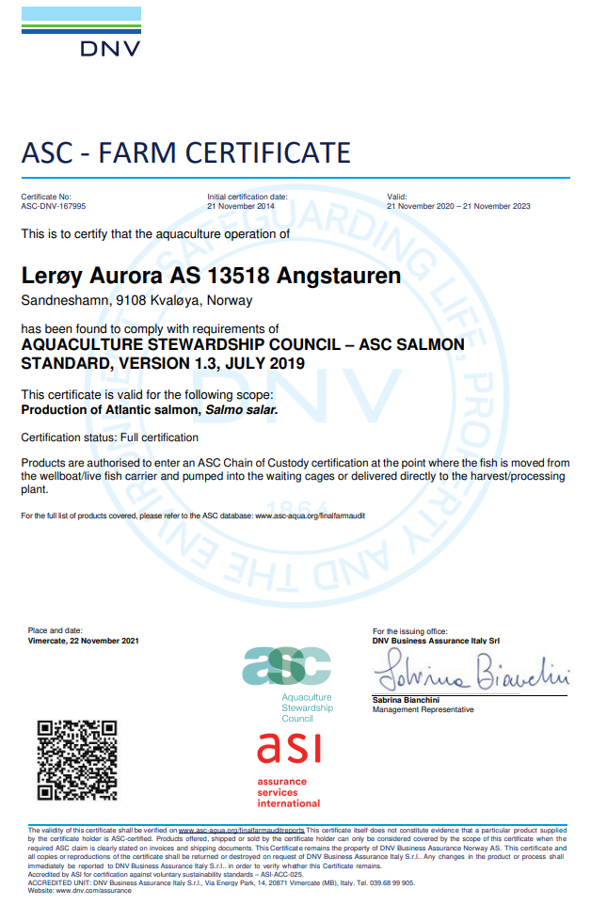
ASC rapport
Bedrift |  |  |  | Lerøy Aurora
Lokalitet |  |  |  | Angstauren
Lokalitetsnummer |  |  |  | 13518
ASC status |  |  |  | Ikke sertifisert
Sertifiseringsdato |  |  |  | 2014-11-21
Resertifisering |  |  |  | 2017-11-21
Gyldighet sertifikat
Produksjonsstart |  |  |  | Sep-21
Produksjonsslutt |  |  |  | May-23
Siste oppdatering |  |  |  | 2024-01-09
EUL - 16G |  |  |  | -1.70%
EUL - 17G Angstauren |  |  |  | 1.50%
EUL - 17G Prosjekt (Angstauren og Tussøya) |  |  |  | 1.10%
EUL - 19G Angstauren |  |  |  | 3.60%
EUL - 21G Angstauren |  |  |  | 1.10%
Mistanke om uidentifisert agens |  |  |  | -
Påvisning av OIE-meldepliktig sykdom |  |  |  | -
Antall rømt fisk |  |  |  | 0

Angstauren 17G | Måke | Kråke | Ravn | Skarv | annet | Totalt
Dec-23 | 0 | 0 | 0 | 0 | 0 | 0
Jan-24 | 0 | 0 | 0 | 0 | 0 | 0

*Predatorer (fugler) må av og til avlives på grunn av at de har satt seg fast i fuglenett eller blitt skadet på annen måte i og rundt anleggene.

Lakselus - telles og rapporteres i henhold til myndighetskrav

Oversikt BarentsWatch: |  | https://www.barentswatch.no/fiskehelse/locality/13518/2019/6

 |  |  |  |  |  |  | Type predator
 |  |  |  |  |  |  | Fiskemåke/Common gull (Larus canus)
 |  |  |  |  |  |  | Gråmåke/European herring gull (Larus argentatus)
 |  |  |  |  |  |  | Kråke/Hooded crow (Corvus cornix)
 |  |  |  |  |  |  | Ravn/ Raven (Corvus corax)
 |  |  |  |  |  |  | Skarv/ European shag (Phalacrocorax aristotelis)
 |  |  |  |  |  |  | Ærfugl/Common eider (Somateria mollissima)
 |  |  |  |  |  |  | Stokkand/Mallard (Anas platyrhynchos)
 |  |  |  |  |  |  | Makrellterne/Common tern (Sterna hirundo)
 |  |  |  |  |  |  | Rødnebbterne/Arctic tern (Sterna paradisaea)
 |  |  |  |  |  |  | Alkekonge/Little auk (Alle alle)

Sessøya 23G
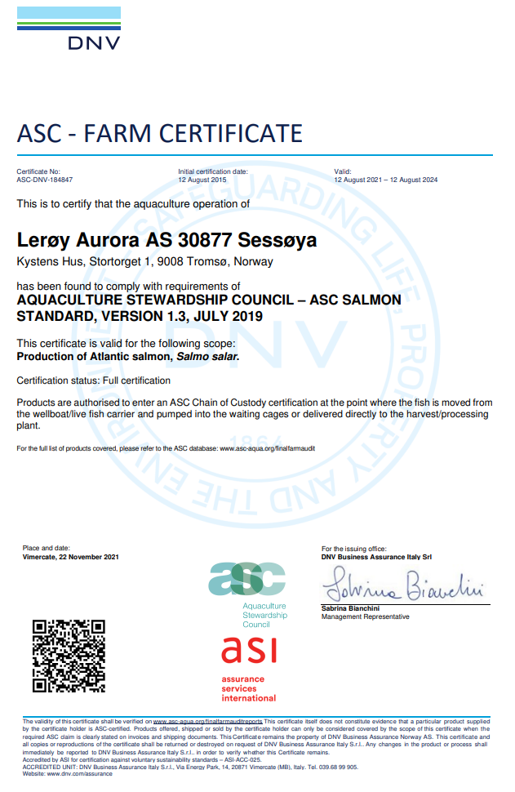
ASC rapport
Bedrift |  |  |  | Lerøy Aurora
Lokalitet |  |  |  | Sessøya
Lokalitetsnummer |  |  |  | 30877
ASC status |  |  |  | Sertifisert
Sertifiseringsdato førstegangs |  |  |  | 2015-08-12
Resertifiseringsdato |  |  |  | 2018-08-12
Resertifiseringsdato 2 |  |  |  | 2021-08-12
Sertifikat gyldig til |  |  |  | 2024-08-12
Produksjonsstart |  |  |  | Nov-23
Produksjonsslutt |  |  |  |  |  |  | Type predator
Siste oppdatering |  |  |  | 2024-01-09 |  |  | Fiskemåke/Common gull (Larus canus)
EUL 16G |  |  |  | 2.60% |  |  | Gråmåke/European herring gull (Larus argentatus)
EUL prosjekt 16G (Sessøya/Klokkardalen) |  |  |  | 1.40% |  |  | Kråke/Hooded crow (Corvus cornix)
EUL 18G (lokalitet Sessøya og prosjekt) |  |  |  | 2.40% |  |  | Ravn/ Raven (Corvus corax)
EUL 20G |  |  |  | 4.40% |  |  | Skarv/ European shag (Phalacrocorax aristotelis)
EUL 21G |  |  |  | 3.60% |  |  | Ærfugl/Common eider (Somateria mollissima)
Mistanke om uidentifisert agens |  |  |  | - |  |  | Stokkand/Mallard (Anas platyrhynchos)
Påvisning av OIE-meldepliktig sykdom |  |  |  | - |  |  | Makrellterne/Common tern (Sterna hirundo)
Antall rømt fisk |  |  |  | 0 |  |  | Rødnebbterne/Arctic tern (Sterna paradisaea)
 |  |  |  |  |  |  | Alkekonge/Little auk (Alle alle)
Predatorer*
Måned | Måke | Kråke | Ravn | Skarv | annet | Totalt
Nov-23 | 0 | 0 | 0 | 0 | 0 | 0
Dec-23 | 0 | 0 | 0 | 0 | 0 | 0

*Predatorer (fugler) må av og til avlives på grunn av at de har satt seg fast i fuglenett eller blitt skadet på annen måte i og rundt anleggene.

Lakselus - telles og rapporteres i henhold til myndighetskrav

Oversikt BarentsWatch: |  | https://www.barentswatch.no/fiskehelse/locality/10735/2019/6

Strandmo 23G
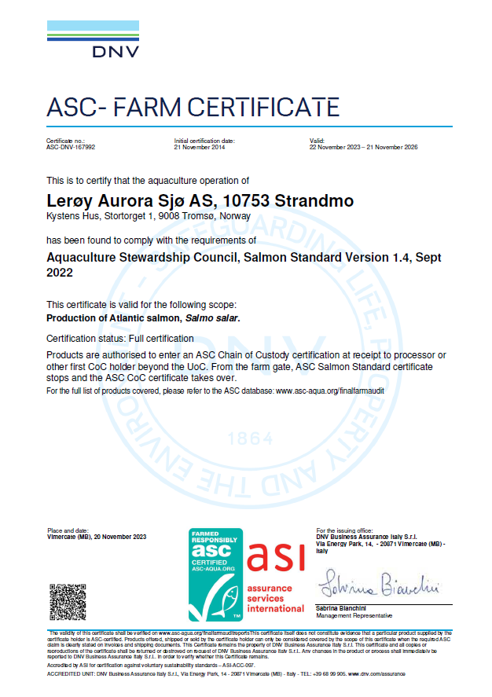
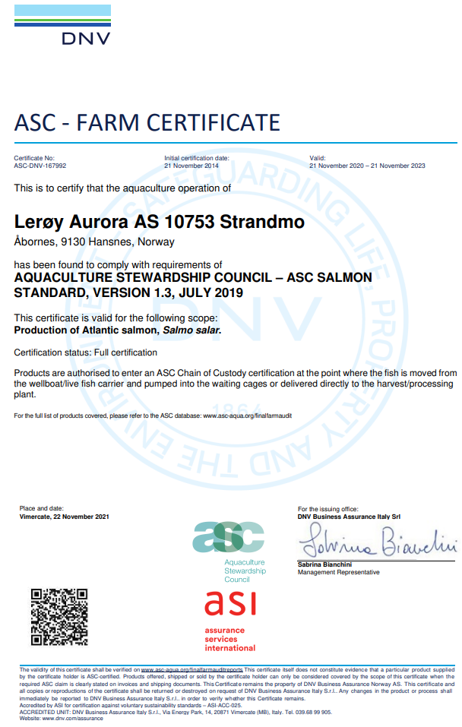
ASC rapport
Bedrift |  |  |  | Lerøy Aurora
Lokalitet |  |  |  | Strandmo
Lokalitetsnummer |  |  |  | 10753
ASC status |  |  |  | Sertifisert
Resertifisering |  |  |  | 2023-11-22
Sertifiseringsdato |  |  |  | 2014-11-21
Produksjonsstart |  |  |  | 2023-09-10
Siste produksjonsslutt
Siste oppdatering |  |  |  | 2024-01-09
EUL 19G Strandmo |  |  |  | 1.20%
EUL 19G Strandmo/ Solheim prosjekt |  |  |  | 2.20%
EUL 21G Strandmo |  |  |  | 5.70% |  |  | Type predator
EUL 21G Strandmo/ Glimbukta prosjekt |  |  |  | 6.50% |  |  | Fiskemåke/Common gull (Larus canus)
Mistanke om uidentifisert agens |  |  |  | - |  |  | Gråmåke/European herring gull (Larus argentatus)
Påvisning av OIE-meldepliktig sykdom |  |  |  | - |  |  | Kråke/Hooded crow (Corvus cornix)
Antall rømt fisk |  |  |  | 0 |  |  | Ravn/ Raven (Corvus corax)
 |  |  |  |  |  |  | Skarv/ European shag (Phalacrocorax aristotelis)
 |  |  |  |  |  |  | Ærfugl/Common eider (Somateria mollissima)
Predatorer* |  |  |  |  |  |  | Stokkand/Mallard (Anas platyrhynchos)
Måned | Måke | Kråke | Ravn | Skarv | annet | Totalt | Makrellterne/Common tern (Sterna hirundo)
Sep-23 | 0 | 0 | 0 | 0 | 0 | 0 | Rødnebbterne/Arctic tern (Sterna paradisaea)
Oct-23 | 0 | 0 | 0 | 0 | 0 | 0 | Alkekonge/Little auk (Alle alle)
Nov-23 | 0 | 0 | 0 | 0 | 0 | 0
Dec-23 | 0 | 0 | 0 | 0 | 0 | 0

*Predatorer (fugler) må av og til avlives på grunn av at de har satt seg fast i fuglenett eller blitt skadet på annen måte i og rundt anleggene.

Lakselus - telles og rapporteres i henhold til myndighetskrav

Oversikt BarentsWatch: |  | https://www.barentswatch.no/fiskehelse/locality/10753/2019/6

Futnes 23G
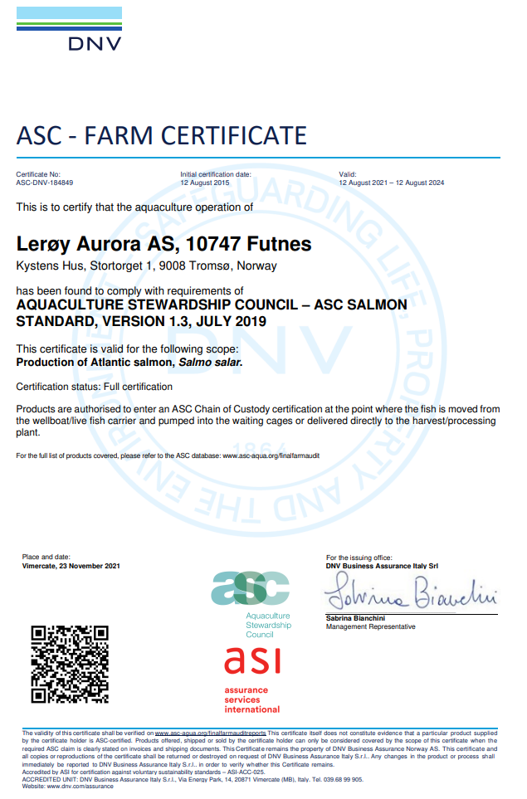
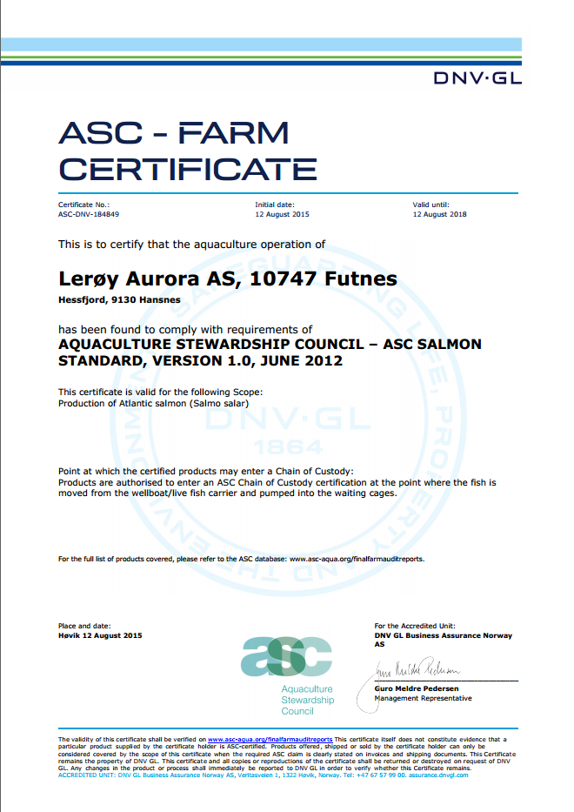
ASC rapport
Bedrift |  |  |  | Lerøy Aurora
Lokalitet |  |  |  | Futnes
Lokalitetsnummer |  |  |  | 10747
ASC status |  |  |  | Sertifisert
Sertifiseringsdato |  |  |  | 2015-08-12
Resertifiseringsdato |  |  |  | 2018-08-12
Resertifiseringsdato 2 |  |  |  | 2021-08-12
Sertifikat gyldig til |  |  |  | 2024-08-12
Produksjonsstart |  |  |  | 2023-08-01
Produksjonsslutt
Siste oppdatering |  |  |  | 2024-01-09
EUL - Futnes 16G |  |  |  | -2.00%
EUL - Futnes 21G |  |  |  | 0.90%
Mistanke om uidentifisert agens |  |  |  | -
Påvisning av OIE-meldepliktig sykdom |  |  |  | -
Antall rømt fisk |  |  |  | 0

Predatorer*
Måned | Måke | Kråke | Ravn | Skarv | annet | Totalt
Jul-23 | 0 | 0 | 0 | 0 | 0 | 0
Aug-23 | 0 | 0 | 0 | 0 | 0 | 0
Sep-23 | 0 | 0 | 0 | 1 (29.09) | 0 | 1
Oct-23 | 0 | 0 | 0 | 0 | 0 | 0
Nov-23 | 0 | 0 | 0 | 0 | 0 | 0
Dec-23 | 0 | 0 | 0 | 0 | 0 | 0

*Predatorer (fugler) må av og til avlives på grunn av at de har satt seg fast i fuglenett eller blitt skadet på annen måte i og rundt anleggene.

Lakselus - telles og rapporteres i henhold til myndighetskrav

Oversikt BarentsWatch: |  | Lokalitet Futnes 10747

 |  |  |  |  |  |  | Type predator
 |  |  |  |  |  |  | Fiskemåke/Common gull (Larus canus)
 |  |  |  |  |  |  | Gråmåke/European herring gull (Larus argentatus)
 |  |  |  |  |  |  | Kråke/Hooded crow (Corvus cornix)
 |  |  |  |  |  |  | Ravn/ Raven (Corvus corax)
 |  |  |  |  |  |  | Skarv/ European shag (Phalacrocorax aristotelis)
 |  |  |  |  |  |  | Ærfugl/Common eider (Somateria mollissima)
 |  |  |  |  |  |  | Stokkand/Mallard (Anas platyrhynchos)
 |  |  |  |  |  |  | Makrellterne/Common tern (Sterna hirundo)
 |  |  |  |  |  |  | Rødnebbterne/Arctic tern (Sterna paradisaea)
 |  |  |  |  |  |  | Alkekonge/Little auk (Alle alle)

Skarvfjell 23G
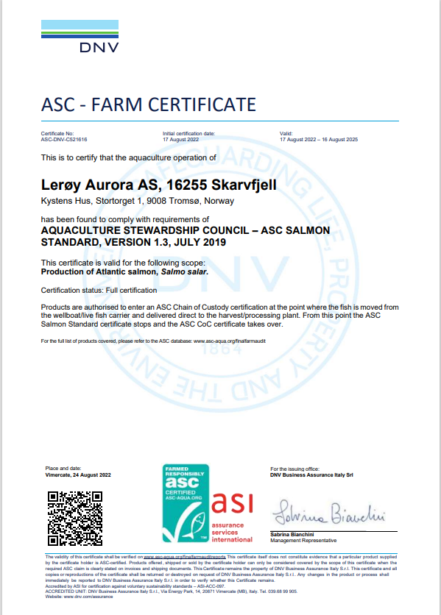
ASC rapport
Bedrift |  |  |  | Lerøy Aurora
Lokalitet |  |  |  | Skarvfjell
Lokalitetsnummer |  |  |  | 16255
ASC status |  |  |  | Sertifisert
Sertifiseringsdato |  |  |  | 2022-08-17
Sertifikat gyldig til |  |  |  | 2025-08-16
Resertifiseringsdato |  |  |  | 2022-08-17
Produksjonsstart |  |  |  | Jul-23
Produksjonsslutt
Siste oppdatering |  |  |  | 2024-01-09
EUL 21G |  |  |  | -0.10%
EUL prosjekt (Skarvfjell og Spergittklubben) |  |  |  | -0.30%
Mistanke om uidentifisert agens |  |  |  | -
Påvisning av OIE-meldepliktig sykdom |  |  |  | -
Antall rømt fisk |  |  |  | 0

Måned | Måke | Kråke | Ravn | Skarv | annet | Totalt
Jul-23 | 0 | 0 | 0 | 0 | 0 | 0
Aug-23 | 0 | 0 | 0 | 0 | 0 | 0
Sep-23 | 0 | 0 | 0 | 0 | 0 | 0

*Predatorer (fugler) må av og til avlives på grunn av at de har satt seg fast i fuglenett eller blitt skadet på annen måte i og rundt anleggene.

Lakselus - telles og rapporteres i henhold til myndighetskrav |  |  |  |  |  |  | Type predator
 |  |  |  |  |  |  | Fiskemåke/Common gull (Larus canus)
Oversikt BarentsWatch: |  | Skarvfjell (16255) | Fiskehelse - BarentsWatch |  |  |  |  | Gråmåke/European herring gull (Larus argentatus)
 |  |  |  |  |  |  | Kråke/Hooded crow (Corvus cornix)
 |  |  |  |  |  |  | Ravn/ Raven (Corvus corax)
 |  |  |  |  |  |  | Skarv/ European shag (Phalacrocorax aristotelis)
 |  |  |  |  |  |  | Ærfugl/Common eider (Somateria mollissima)
 |  |  |  |  |  |  | Stokkand/Mallard (Anas platyrhynchos)
 |  |  |  |  |  |  | Makrellterne/Common tern (Sterna hirundo)
 |  |  |  |  |  |  | Rødnebbterne/Arctic tern (Sterna paradisaea)
 |  |  |  |  |  |  | Alkekonge/Little auk (Alle alle)

Spergittklubben 23G
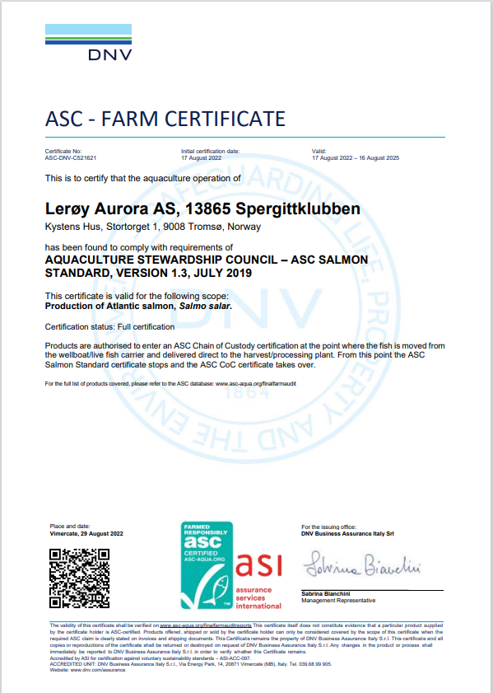
ASC rapport
Bedrift |  |  |  | Lerøy Aurora
Lokalitet |  |  |  | Spergittklubben
Lokalitetsnummer |  |  |  | 10753
ASC status |  |  |  | Sertifisert
Sertifiseringsdato (førstegangs) |  |  |  | 2022-08-17
Sertifikat gyldig til |  |  |  | 2025-08-16
Resertifiseringsdato |  |  |  | 2022-08-17
Produksjonsstart |  |  |  | 2023-07-17
Siste produksjonsslutt
Siste oppdatering |  |  |  | 2024-01-09
EUL 21G |  |  |  | 0.70% |  |  | Type predator
Mistanke om uidentifisert agens |  |  |  | - |  |  | Fiskemåke/Common gull (Larus canus)
Påvisning av OIE-meldepliktig sykdom |  |  |  | - |  |  | Gråmåke/European herring gull (Larus argentatus)
Antall rømt fisk |  |  |  | 0 |  |  | Kråke/Hooded crow (Corvus cornix)
 |  |  |  |  |  |  | Ravn/ Raven (Corvus corax)
 |  |  |  |  |  |  | Skarv/ European shag (Phalacrocorax aristotelis)
Predatorer* |  |  |  |  |  |  | Ærfugl/Common eider (Somateria mollissima)
Måned | Måke | Kråke | Ravn | Skarv | annet | Totalt | Stokkand/Mallard (Anas platyrhynchos)
Jul-23 | 0 | 0 | 0 | 0 | 0 | 0 | Makrellterne/Common tern (Sterna hirundo)
Aug-23 | 0 | 0 | 0 | 0 | 0 | 0 | Rødnebbterne/Arctic tern (Sterna paradisaea)
Sep-23 | 0 | 0 | 0 | 1 (30.09.23) | 0 | 1 | Alkekonge/Little auk (Alle alle)
Oct-23 | 0 | 0 | 0 | 0 | 0 | 0

*Predatorer (fugler) må av og til avlives på grunn av at de har satt seg fast i fuglenett eller blitt skadet på annen måte i og rundt anleggene.

Lakselus - telles og rapporteres i henhold til myndighetskrav

Oversikt BarentsWatch: |  | Spergittklubben (13865)

Gourtesjohka 23G
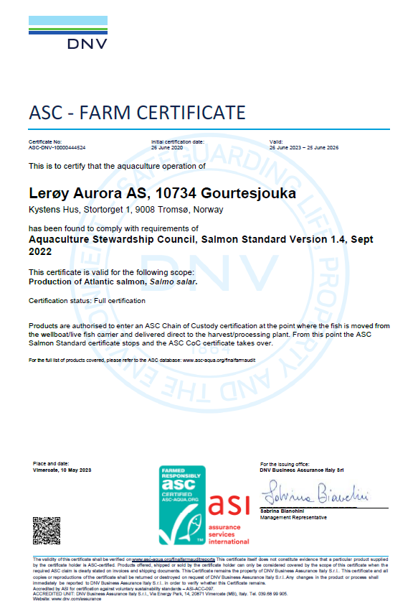
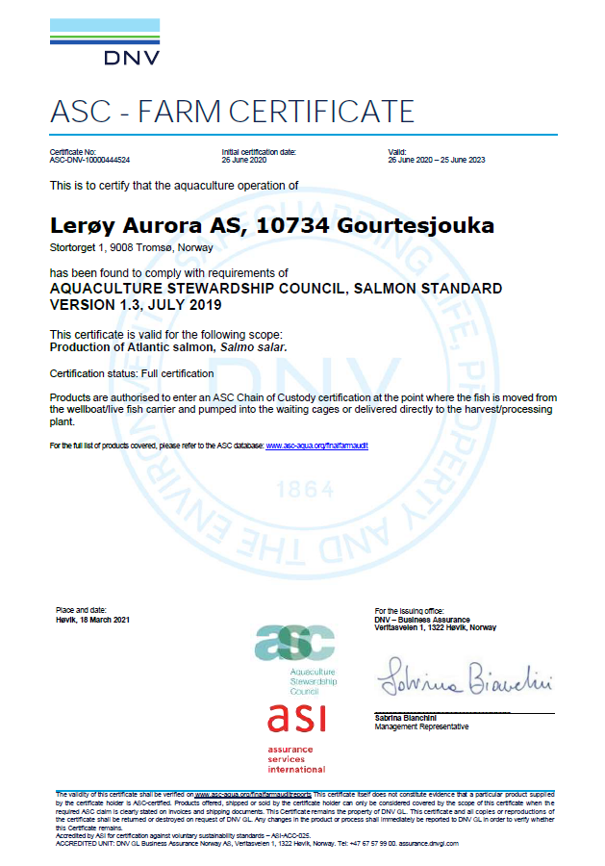
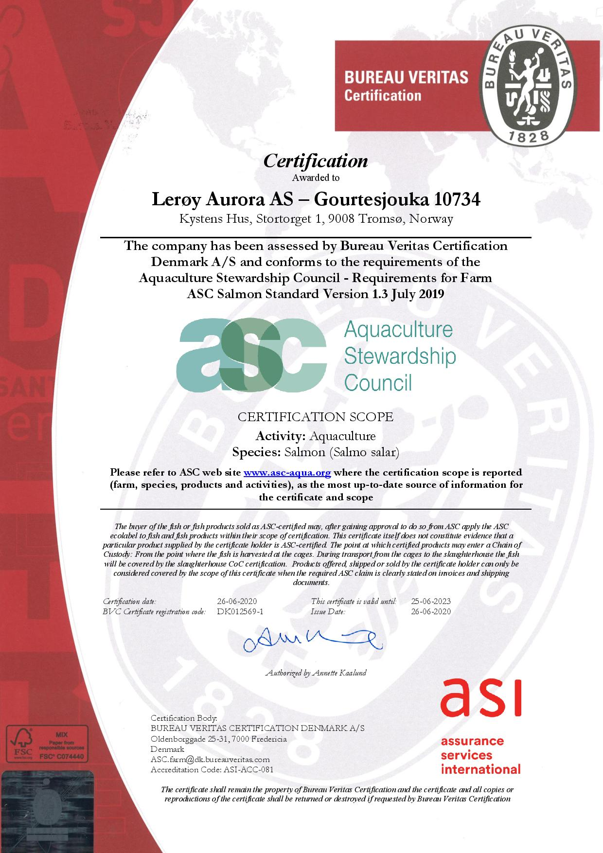
ASC rapport
Bedrift |  |  |  | Lerøy Aurora
Lokalitet |  |  |  | Gourtesjohka
Lokalitetsnummer |  |  |  | 10734
ASC status |  |  |  | Sertifisert
Sertifiseringsdato |  |  |  | 2014-04-07
Resertifisering |  |  |  | 2017-05-03
Sertifiseringsdato resertifisering |  |  |  | 2020-06-26
Sertifkat gyldig til |  |  |  | 2026-06-25
Produksjonsstart |  |  |  | Jun-23
Produksjonsslutt
Siste oppdatering |  |  |  | 2024-01-09
EUL forrige generasjonen |  |  |  | -1.40%
EUL - prosjekt 14G (Gourtesjohka/Årøya) |  |  |  | -1.50% |  |  | Type predator
EUL - prosjekt 16G (Gourtesjohka/Karanes/Dåvøya) |  |  |  | -1.30% |  |  | Fiskemåke/Common gull (Larus canus)
EUL (Gourtesjohka, en merd) |  |  |  | Flyttet |  |  | Gråmåke/European herring gull (Larus argentatus)
EUL - prosjekt 17G (Gourtesjohka/Follesøy/Vorterøya) |  |  |  | 1.50% |  |  | Kråke/Hooded crow (Corvus cornix)
EUL - 19G Gourtesjohka |  |  |  | -1.10% |  |  | Ravn/ Raven (Corvus corax)
EUL - prosjekt 19G (Gourtesjohka/Kågen/ Skarvestein |  |  |  | -1.20% |  |  | Skarv/ European shag (Phalacrocorax aristotelis)
EUL - 21G Gourtesjohka |  |  |  | -1.30% |  |  | Ærfugl/Common eider (Somateria mollissima)
Mistanke om uidentifisert agens |  |  |  | - |  |  | Stokkand/Mallard (Anas platyrhynchos)
Påvisning av OIE-meldepliktig sykdom |  |  |  | - |  |  | Makrellterne/Common tern (Sterna hirundo)
Antall rømt fisk |  |  |  | 0 |  |  | Rødnebbterne/Arctic tern (Sterna paradisaea)
 |  |  |  |  |  |  | Alkekonge/Little auk (Alle alle)

Predatorer*
Gourtesjohka 21G | Måke | Kråke | Ravn | Skarv | annet | Totalt
Jul-23 | 0 | 0 | 0 | 0 | 0 | 0
Aug-23 | 0 | 0 | 0 | 0 | 0 | 0
Sep-23 | 0 | 0 | 0 | 0 | 0 | 0
Oct-23 | 0 | 0 | 0 | 0 | 0 | 0
Nov-23 | 0 | 0 | 0 | 0 | 0 | 0
Dec-23 | 0 | 0 | 0 | 0 | 0 | 0

*Predatorer (fugler) må av og til avlives på grunn av at de har satt seg fast i fuglenett eller blitt skadet på annen måte i og rundt anleggene.

Lakselus - telles og rapporteres i henhold til myndighetskrav

Oversikt BarentsWatch: |  | Lokalitet Gourtesjouka 10734

Skarvestein 23G
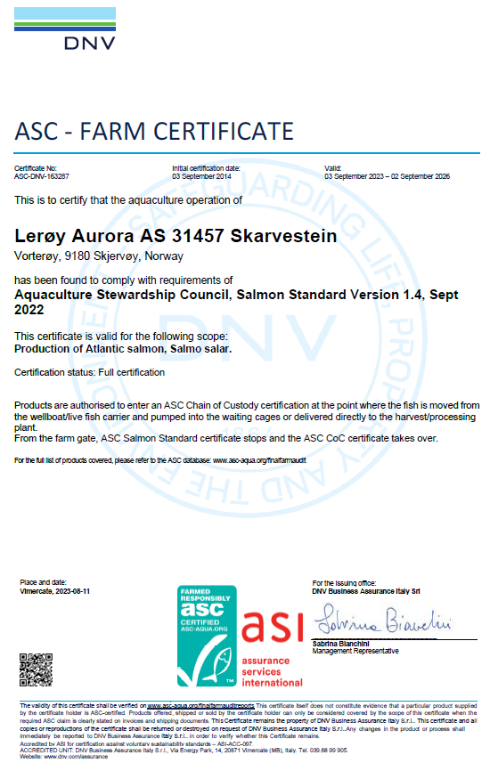
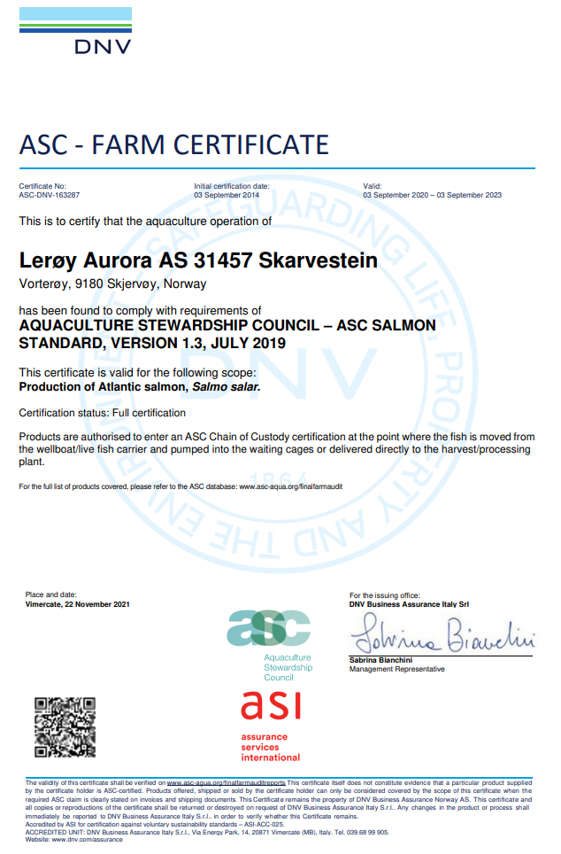
ASC rapport
Bedrift |  |  |  | Lerøy Aurora
Lokalitet |  |  |  | Skarvestein
Lokalitetsnummer |  |  |  | 16736
ASC status |  |  |  | Sertifisert
Sertifiseringsdato (førstegangs) |  |  |  | 2014-09-03
Resertifiseringsdato |  |  |  | 2023-11-03
Sertifikat gyldig til |  |  |  | 2026-09-02
Produksjonsstart |  |  |  | 2023-06-04
Produksjonsslutt
Siste oppdatering |  |  |  | 2024-01-09
EUL 19G (kun Skarvestein) |  |  |  | -0.60% |  |  | Type predator
EUL 19G (prosjekt Gourtesjohka/ Kågen/ Skarvestein) |  |  |  | -1.20% |  |  | Fiskemåke/Common gull (Larus canus)
EUL 21G (prosjekt) |  |  |  | -0.80% |  |  | Gråmåke/European herring gull (Larus argentatus)
Mistanke om uidentifisert agens |  |  |  | - |  |  | Kråke/Hooded crow (Corvus cornix)
Påvisning av OIE-meldepliktig sykdom |  |  |  | - |  |  | Ravn/ Raven (Corvus corax)
Antall rømt fisk |  |  |  | 0 |  |  | Skarv/ European shag (Phalacrocorax aristotelis)
 |  |  |  |  |  |  | Ærfugl/Common eider (Somateria mollissima)
 |  |  |  |  |  |  | Stokkand/Mallard (Anas platyrhynchos)
 |  |  |  |  |  |  | Makrellterne/Common tern (Sterna hirundo)
 |  |  |  |  |  |  | Rødnebbterne/Arctic tern (Sterna paradisaea)
Predatorer* |  |  |  |  |  |  | Alkekonge/Little auk (Alle alle)
Måned | Måke | Kråke | Ravn | Skarv | annet | Totalt
May-23 | 0 | 0 | 0 | 0 | 0 | 0
Jun-23 | 0 | 0 | 0 | 0 | 0 | 0
Jul-23 | 0 | 0 | 0 | 0 | 0 | 0
Aug-23 | 0 | 0 | 0 | 0 | 0 | 0
Sep-23 | 0 | 0 | 0 | 0 | 0 | 0
Oct-23 | 0 | 0 | 0 | 0 | 0 | 0
Nov-23 | 0 | 0 | 0 | 0 | 0 | 0
Dec-23 | 0 | 0 | 0 | 0 | 0 | 0

*Predatorer (fugler) må av og til avlives på grunn av at de har satt seg fast i fuglenett eller blitt skadet på annen måte i og rundt anleggene.

Lakselus - telles og rapporteres i henhold til myndighetskrav

Oversikt BarentsWatch: |  | Lokalitet Skarvestein 31457

Kåvika 23G
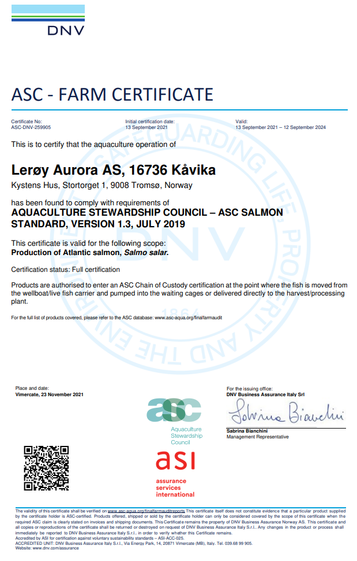
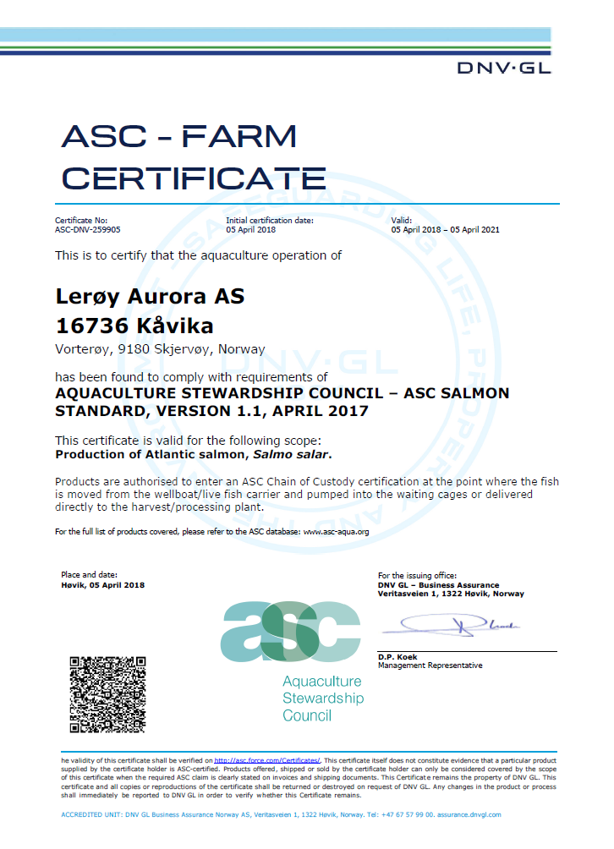
ASC rapport
Bedrift |  |  |  | Lerøy Aurora
Lokalitet |  |  |  | Kåvika
Lokalitetsnummer |  |  |  | 16736
ASC status |  |  |  | Sertifisert
Sertifiseringsdato (førstegangs) |  |  |  | 2018-04-05
Nyeste resertifiseringsdato |  |  |  | 2021-09-13
Sertifikat gyldig til |  |  |  | 2024-09-12
Produksjonsstart |  |  |  | 2023-04-10
Produksjonsslutt
Siste oppdatering |  |  |  | 2024-01-09
EUL forrige generasjon 11G |  |  |  | -2.70%
EUL 17G (prosjekt Årøya/Kågen/Kåvika) |  |  |  | 1.70%
EUL 17G (Prosjekt, kun Årøya (1 merd)) |  |  |  | 0.40%
EUL 17G (Prosjekt, kun Kågen) |  |  |  | -0.90%
EUL 18G (Kåvika) |  |  |  | 0.80%
EUL 18G (prosjekt Kåvika/Skarvestein/ Årøya) |  |  |  | 0.80%
EUL 21G Kåvika |  |  |  | -0.60% |  |  | Type predator
Mistanke om uidentifisert agens |  |  |  | - |  |  | Fiskemåke/Common gull (Larus canus)
Påvisning av OIE-meldepliktig sykdom |  |  |  | - |  |  | Gråmåke/European herring gull (Larus argentatus)
Antall rømt fisk |  |  |  | 0 |  |  | Kråke/Hooded crow (Corvus cornix)
 |  |  |  |  |  |  | Ravn/ Raven (Corvus corax)
 |  |  |  |  |  |  | Skarv/ European shag (Phalacrocorax aristotelis)
 |  |  |  |  |  |  | Ærfugl/Common eider (Somateria mollissima)
 |  |  |  |  |  |  | Stokkand/Mallard (Anas platyrhynchos)
Predatorer* |  |  |  |  |  |  | Makrellterne/Common tern (Sterna hirundo)
Måned | Måke | Kråke | Ravn | Skarv | annet | Totalt | Rødnebbterne/Arctic tern (Sterna paradisaea)
May-23 | 0 | 0 | 0 | 0 | 0 | 0
Jun-23 | 0 | 0 | 0 | 0 | 0 | 0
Jul-23 | 0 | 0 | 0 | 0 | 0 | 0
Aug-23 | 0 | 0 | 0 | 0 | 0 | 0
Sep-23 | 0 | 0 | 0 | 0 | 0 | 0
Oct-23 | 0 | 0 | 0 | 0 | 0 | 0
Nov-23 | 0 | 0 | 0 | 0 | 0 | 0
Dec-23 | 0 | 0 | 0 | 0 | 0 | 0

*Predatorer (fugler) må av og til avlives på grunn av at de har satt seg fast i fuglenett eller blitt skadet på annen måte i og rundt anleggene.

Lakselus - telles og rapporteres i henhold til myndighetskrav

Oversikt BarentsWatch: |  | Lokalitet Kåvika 16736

Årøya 22G
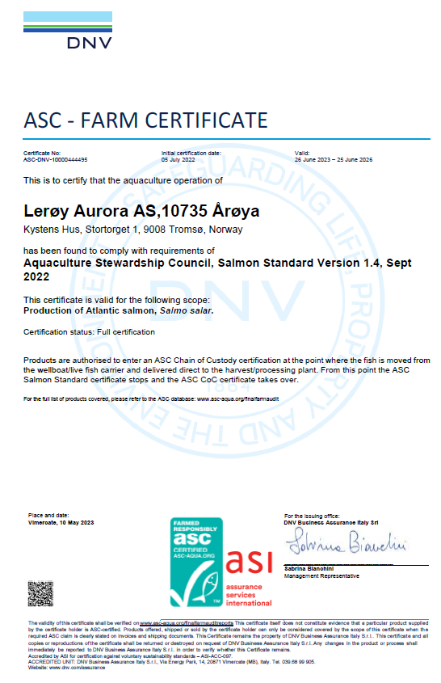
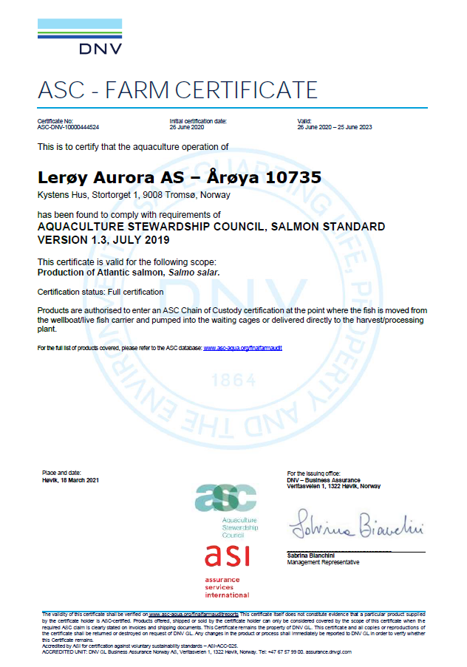
ASC rapport
Bedrift |  |  |  | Lerøy Aurora
Lokalitet |  |  |  | Årøya
Lokalitetsnummer |  |  |  | 29476
ASC status |  |  |  | Sertifisert
Sertifiseringsdato førstegangs |  |  |  | 2014-02-03
Sertifiseringsdato resertifisering |  |  |  | 2017-05-03
Sertifiseringsdato resertifisering |  |  |  | 2020-06-26
Sertifikat gyldig til |  |  |  | 2023-06-25
Produksjonsstart |  |  |  | 2022-11-20
Produksjonsslutt
Siste oppdatering |  |  |  | 2024-01-09
EUL - 14G (prosjekt) |  |  |  | -1.50%
EUL - 17G (prosjekt Årøya, Kågen og Kåvika) |  |  |  | 1.70%
EUL - 17G (kun en merd) |  |  |  | 0.40%
EUL - 18G (prosjekt Årøya, Skarvestein og Kåvika) |  |  |  | 0.80% |  |  | Type predator
EUL - 19G (all fisk flyttet til Vorterøya og Follesøy) |  |  |  | -0.20% |  |  | Fiskemåke/Common gull (Larus canus)
EUL - 20G |  |  |  | 0.30% |  |  | Gråmåke/European herring gull (Larus argentatus)
Mistanke om uidentifisert agens |  |  |  | - |  |  | Kråke/Hooded crow (Corvus cornix)
Påvisning av OIE-meldepliktig sykdom |  |  |  | - |  |  | Ravn/ Raven (Corvus corax)
Antall rømt fisk |  |  |  | 0 |  |  | Skarv/ European shag (Phalacrocorax aristotelis)
 |  |  |  |  |  |  | Ærfugl/Common eider (Somateria mollissima)
Predatorer* |  |  |  |  |  |  | Stokkand/Mallard (Anas platyrhynchos)
Måned | Måke | Kråke | Ravn | Skarv | annet | Totalt | Makrellterne/Common tern (Sterna hirundo)
Apr-23 | 0 | 0 | 0 | 0 | 0 | 0 | Rødnebbterne/Arctic tern (Sterna paradisaea)
May-23 | 0 | 0 | 0 | 0 | 0 | 0 | Alkekonge/Little auk (Alle alle)
Jun-23 | 0 | 0 | 0 | 0 | 0 | 0
Jul-23 | 0 | 0 | 0 | 0 | 0 | 0
Aug-23 | 0 | 0 | 0 | 0 | 0 | 0
Sep-23 | 0 | 0 | 0 | 0 | 0 | 0
Oct-23 | 0 | 0 | 0 | 0 | 0 | 0
Nov-23 | 0 | 0 | 0 | 0 | 0 | 0
Dec-23 | 0 | 0 | 0 | 0 | 0 | 0

*Predatorer (fugler) må av og til avlives på grunn av at de har satt seg fast i fuglenett eller blitt skadet på annen måte i og rundt anleggene.

Lakselus - telles og rapporteres i henhold til myndighetskrav

Oversikt BarentsWatch: |  | Lokalitet Årøya 10735

Mjønes 22G
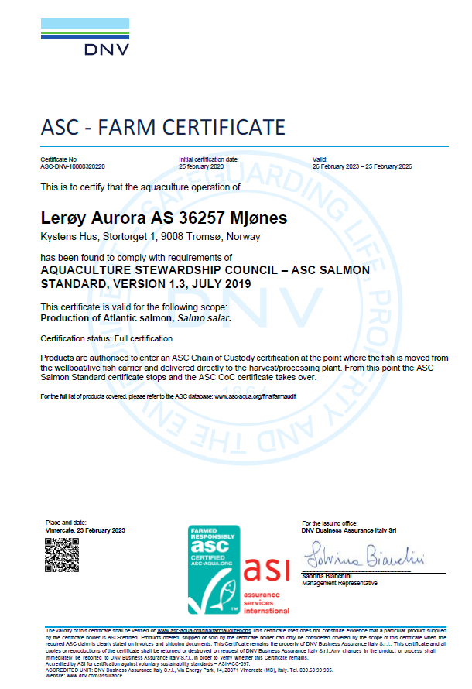
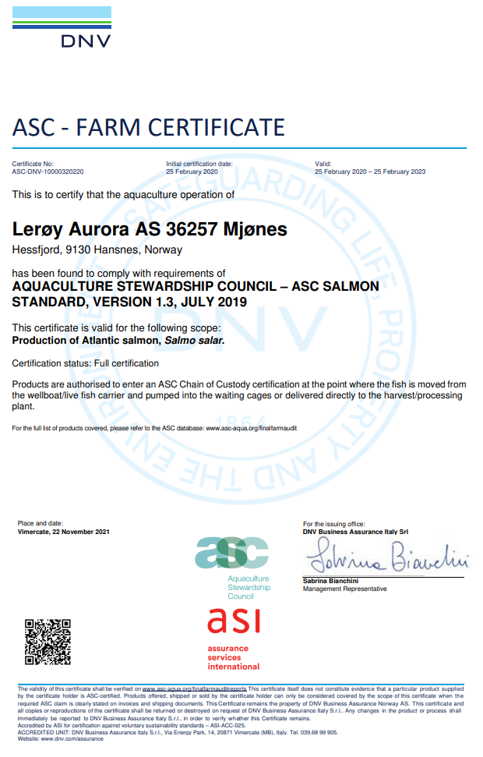
ASC rapport
Bedrift |  |  |  | Lerøy Aurora
Lokalitet |  |  |  | Mjønes
Lokalitetsnummer |  |  |  | 36257
ASC status |  |  |  | Sertifisert
Sertifiseringsdato (førstegangs) |  |  |  | 2020-02-25
Resertifiseringsdato |  |  |  | 2023-02-26
Sertifikat gyldig til |  |  |  | 2023-02-25
Produksjonsstart |  |  |  | Nov-22
Produksjonsslutt
Siste oppdatering |  |  |  | 2024-01-09
EUL - tidligere generasjoner |  |  |  | Første utsett
EUL - Mjønes 18G |  |  |  | -0.30%
EUL - prosjekt (Langås/ Mjønes) 18G |  |  |  | -1.50%
EUL - Mjønes 20G |  |  |  | 5.9%
Mistanke om uidentifisert agens |  |  |  | -
Påvisning av OIE-meldepliktig sykdom |  |  |  | -
Antall rømt fisk |  |  |  | 0 |  |  | Type predator
 |  |  |  |  |  |  | Fiskemåke/Common gull (Larus canus)
 |  |  |  |  |  |  | Gråmåke/European herring gull (Larus argentatus)
Predatorer* |  |  |  |  |  |  | Kråke/Hooded crow (Corvus cornix)
Måned | Måke | Kråke | Ravn | Skarv | annet | Totalt | Ravn/ Raven (Corvus corax)
Nov-22 | 0 | 0 | 0 | 0 | 0 | 0 | Skarv/ European shag (Phalacrocorax aristotelis)
Dec-22 | 0 | 0 | 0 | 0 | 0 | 0 | Ærfugl/Common eider (Somateria mollissima)
Jan-23 | 0 | 0 | 0 | 0 | 0 | 0 | Stokkand/Mallard (Anas platyrhynchos)
Feb-23 | 0 | 0 | 0 | 0 | 0 | 0 | Makrellterne/Common tern (Sterna hirundo)
Mar-23 | 0 | 0 | 0 | 0 | 0 | 0 | Rødnebbterne/Arctic tern (Sterna paradisaea)
Apr-23 | 0 | 0 | 0 | 0 | 0 | 0 | Alkekonge/Little auk (Alle alle)
May-23 | 0 | 0 | 0 | 0 | 0 | 0
Jun-23 | 0 | 0 | 0 | 0 | 0 | 0
Jul-23 | 0 | 0 | 0 | 0 | 0 | 0
Aug-23 | 0 | 0 | 0 | 0 | 0 | 0
Sep-23 | 0 | 0 | 0 | 0 | 0 | 0
Oct-23 | 0 | 0 | 0 | 0 | 0 | 0
Nov-23 | 0 | 0 | 0 | 0 | 0 | 0
Dec-23 | 0 | 0 | 0 | 0 | 0 | 0

*Predatorer (fugler) må av og til avlives på grunn av at de har satt seg fast i fuglenett eller blitt skadet på annen måte i og rundt anleggene.

Lakselus - telles og rapporteres i henhold til myndighetskrav

Oversikt BarentsWatch |  | Lokalitet Mjønes 36257

Dåvøya 22G
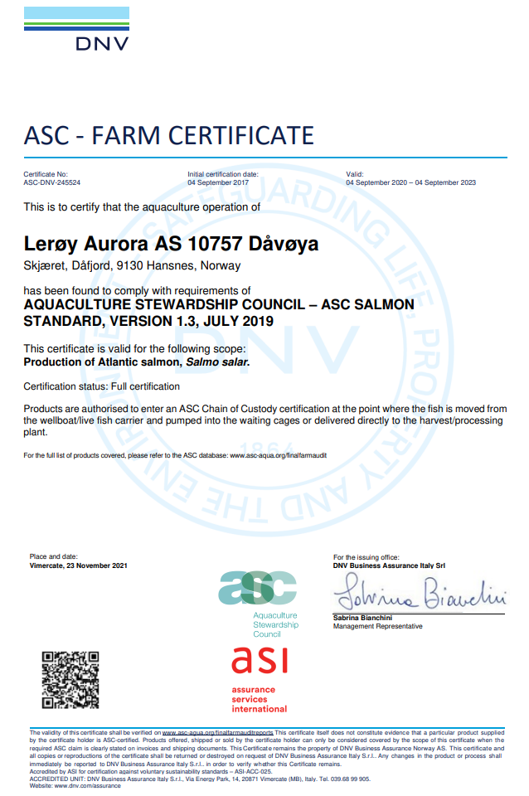
ASC rapport
Lokalitetsnummer |  |  |  | 10757
ASC status |  |  |  | Sertifisert
Sertifiseringsdato |  |  |  | 2017-09-04
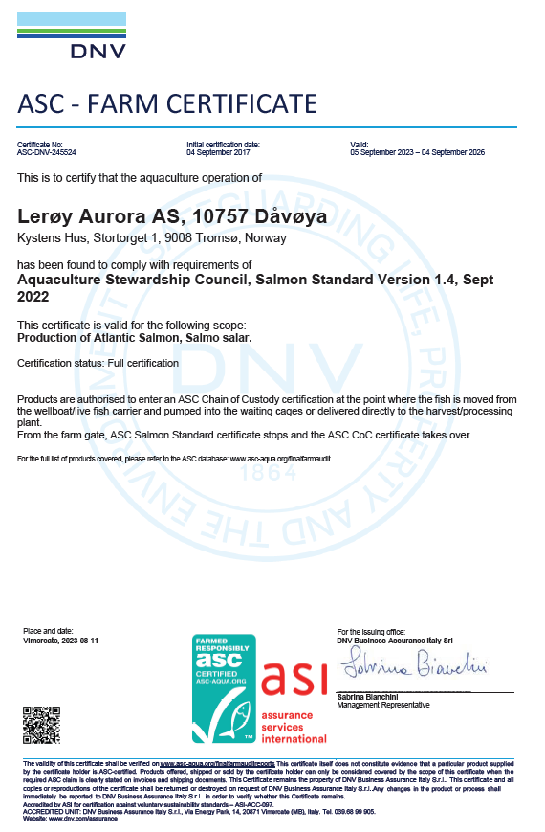
Re-sertifiseringsdato |  |  |  | 2020-09-04
Sertifikat gyldig til |  |  |  | 2026-09-04
Produksjonsstart |  |  |  | Sep-22
Produksjonsslutt
Siste oppdatering |  |  |  | 2024-01-09
EUL 16G |  |  |  | -1.40%
EUL 16G (hele prosjektet) |  |  |  | -1.30% | Gourtesjohka, Dåvøya og Karanes
EUL 18G |  |  |  | 0.90%
EUL 18G (prosjekt Dåvøya og Karanes) |  |  |  | 0.70%
EUL 20G |  |  |  | -10.50%
Mistanke om uidentifisert agens |  |  |  | -
Påvisning av OIE-meldepliktig sykdom |  |  |  | -
Antall rømt fisk |  |  |  | 0
 |  |  |  |  |  |  |  | Type predator
 |  |  |  |  |  |  |  | Fiskemåke/Common gull (Larus canus)
Predatorer* |  |  |  |  |  |  |  | Gråmåke/European herring gull (Larus argentatus)
Måned | Måke | Kråke | Ravn | Skarv | annet | Totalt |  | Kråke/Hooded crow (Corvus cornix)
Sep-22 | 0 | 0 | 0 | 0 | 0 | 0 |  | Ravn/ Raven (Corvus corax)
Oct-22 | 0 | 0 | 0 | 0 | 0 | 0 |  | Skarv/ European shag (Phalacrocorax aristotelis)
Nov-22 | 0 | 0 | 0 | 0 | 0 | 0 |  | Ærfugl/Common eider (Somateria mollissima)
Dec-22 | 0 | 0 | 0 | 0 | 0 | 0 |  | Stokkand/Mallard (Anas platyrhynchos)
Jan-23 | 0 | 0 | 0 | 0 | 0 | 0 |  | Makrellterne/Common tern (Sterna hirundo)
Feb-23 | 0 | 0 | 0 | 0 | 0 | 0 |  | Rødnebbterne/Arctic tern (Sterna paradisaea)
Mar-23 | 0 | 0 | 0 | 0 | 0 | 0 |  | Alkekonge/Little auk (Alle alle)
Apr-23 | 0 | 0 | 0 | 0 | 0 | 0
May-23 | 0 | 0 | 0 | 0 | 0 | 0
Jun-23 | 0 | 0 | 0 | 0 | 0 | 0
Jul-23 | 0 | 0 | 0 | 0 | 0 | 0
Aug-23 | 1 | 0 | 0 | 0 | 0 | 1 | Dato: 31.08.2023
Sep-23 | 0 | 0 | 0 | 0 | 0 | 0
Oct-23 | 0 | 0 | 0 | 0 | 0 | 0
Nov-23 | 0 | 0 | 0 | 0 | 0 | 0
Dec-23 | 0 | 0 | 0 | 0 | 0 | 0

*Predatorer (fugler) må av og til avlives på grunn av at de har satt seg fast i fuglenett eller blitt skadet på annen måte i og rundt anleggene.

Lakselus - telles og rapporteres i henhold til myndighetskrav

Oversikt BarentsWatch: |  | https://www.barentswatch.no/fiskehelse/locality/10757/2019/6

Solheim 22G
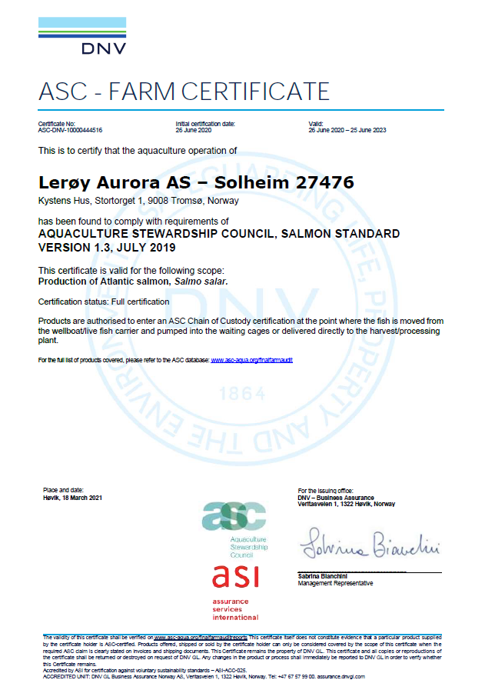
ASC rapport
Bedrift |  |  |  | Lerøy Aurora
Lokalitet |  |  |  | Solheim

Lokalitetsnummer |  |  |  | 27476
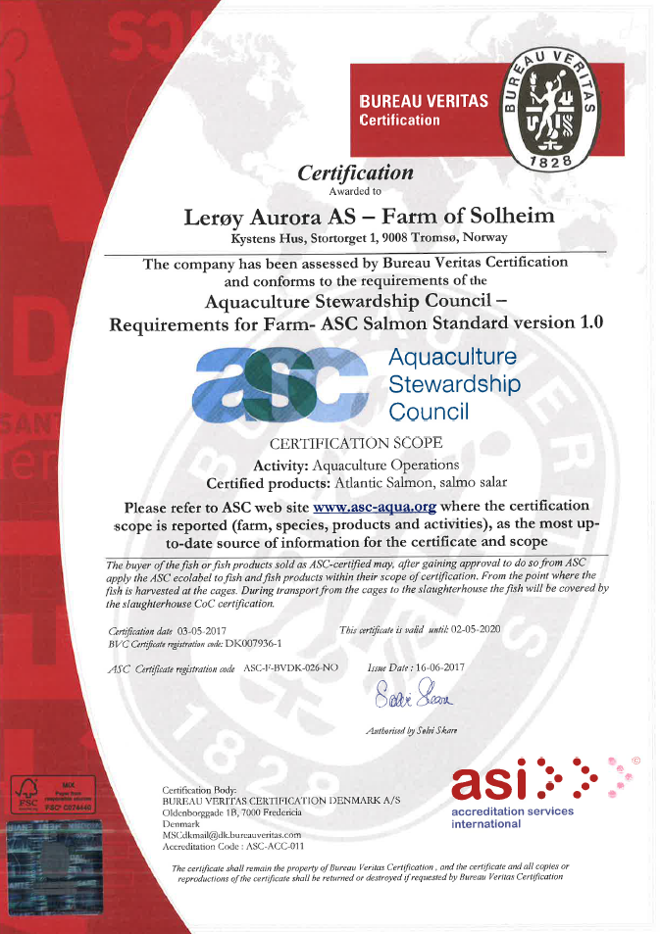
ASC status |  |  |  | Sertifisert
Sertifiseringsdato (førstegangs) |  |  |  | 2014-04-07
Resertifiseringsdato |  |  |  | 2017-05-03
Sertifiseringsdato resertifisering |  |  |  | 2020-06-26
Sertifikat gyldig til |  |  |  | 2023-06-26
Produksjonsstart |  |  |  | 2022-07-11
Produksjonsslutt
Siste oppdatering |  |  |  | 2024-01-09
EUL forrige generasjon |  |  |  | 1.50%
EUL - 15G generasjon |  |  |  | 3.70%
EUL - prosjekt 15G (Solheim/Strandmo) |  |  |  | 3.50%
EUL - 17G Solheim |  |  |  | -0.6
EUL - 17G Prosjekt (Solheim/Strandmo) |  |  |  | -0.20%
EUL - 19G Prosjekt (Solheim/Strandmo) |  |  |  | 2.20%
EUL - 19G Solheim |  |  |  | 2.60%
Mistanke om uidentifisert agens |  |  |  | -
Påvisning av OIE-meldepliktig sykdom |  |  |  | (ISA/ ILA) | 30.juni 2021
Antall rømt fisk |  |  |  | 0

 |  |  |  |  |  |  | Type predator
Predatorer* |  |  |  |  |  |  | Fiskemåke/Common gull (Larus canus)
Solheim 22G | Måke | Kråke | Ravn | Skarv | annet | Totalt | Gråmåke/European herring gull (Larus argentatus)
Jul-22 | 0 | 0 | 0 | 0 | 0 | 0 | Kråke/Hooded crow (Corvus cornix)
Aug-22 | 0 | 0 | 0 | 0 | 0 | 0 | Ravn/ Raven (Corvus corax)
Sep-22 | 0 | 0 | 0 | 0 | 0 | 0 | Skarv/ European shag (Phalacrocorax aristotelis)
Oct-22 | 0 | 0 | 0 | 0 | 0 | 0 | Ærfugl/Common eider (Somateria mollissima)
Nov-22 | 0 | 0 | 0 | 0 | 0 | 0 | Stokkand/Mallard (Anas platyrhynchos)
Dec-22 | 0 | 0 | 0 | 0 | 0 | 0 | Makrellterne/Common tern (Sterna hirundo)
Jan-23 | 0 | 0 | 0 | 0 | 0 | 0 | Rødnebbterne/Arctic tern (Sterna paradisaea)
Feb-23 | 0 | 0 | 0 | 0 | 0 | 0 | Alkekonge/Little auk (Alle alle)
Mar-23 | 0 | 0 | 0 | 0 | 0 | 0
Apr-23 | 0 | 0 | 0 | 0 | 0 | 0
May-23 | 0 | 0 | 0 | 0 | 0 | 0
Jun-23 | 0 | 0 | 0 | 0 | 0 | 0
Jul-23 | 0 | 0 | 0 | 0 | 0 | 0
Aug-23 | 0 | 0 | 0 | 0 | 0 | 0
Sep-23 | 0 | 0 | 0 | 0 | 0 | 0
Oct-23 | 0 | 0 | 0 | 0 | 0 | 0
Nov-23 | 0 | 0 | 0 | 0 | 0 | 0
Dec-23 | 0 | 0 | 0 | 0 | 0 | 0

*Predatorer (fugler) må av og til avlives på grunn av at de har satt seg fast i fuglenett eller blitt skadet på annen måte i og rundt anleggene.

Lakselus - telles og rapporteres i henhold til myndighetskrav

Oversikt BarentcWatch: |  | https://www.barentswatch.no/fiskehelse/locality/27476/2019/6

Lausklubben 22G
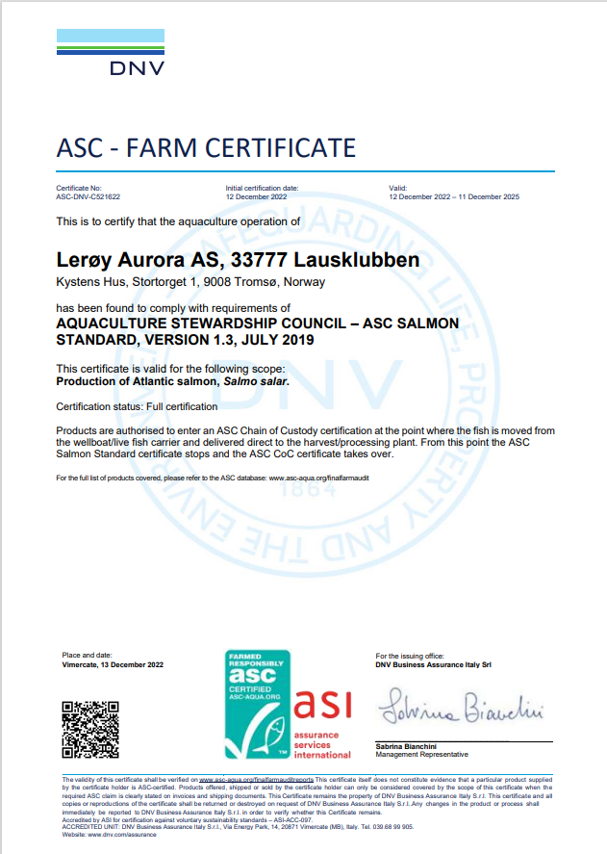
ASC rapport
Bedrift |  |  |  | Lerøy Aurora
Lokalitet |  |  |  | Lausklubben
Lokalitetsnummer |  |  |  | 10753
ASC status |  |  |  | Sertifisert
Sertifiseringsdato (førstegangs) |  |  |  | 2022-12-12
Resertifiseringsdato
Produksjonsstart |  |  |  | 2022-07-19
Siste produksjonsslutt
Siste oppdatering |  |  |  | 2024-01-09
EUL
Mistanke om uidentifisert agens |  |  |  | -
Påvisning av OIE-meldepliktig sykdom |  |  |  | -
Antall rømt fisk |  |  |  | 0

 |  |  |  |  |  |  | Type predator
Predatorer* |  |  |  |  |  |  | Fiskemåke/Common gull (Larus canus)
Strandmo | Måke | Kråke | Ravn | Skarv | annet | Totalt | Gråmåke/European herring gull (Larus argentatus)
Jun-22 | 0 | 0 | 0 | 0 | 0 | 0 | Kråke/Hooded crow (Corvus cornix)
Jul-22 | 0 | 0 | 0 | 0 | 0 | 0 | Ravn/ Raven (Corvus corax)
Aug-22 | 0 | 0 | 0 | 0 | 0 | 0 | Skarv/ European shag (Phalacrocorax aristotelis)
Sep-22 | 0 | 0 | 0 | 0 | 0 | 0 | Ærfugl/Common eider (Somateria mollissima)
Oct-22 | 0 | 0 | 0 | 0 | 0 | 0 | Stokkand/Mallard (Anas platyrhynchos)
Nov-22 | 0 | 0 | 0 | 0 | 0 | 0 | Makrellterne/Common tern (Sterna hirundo)
Dec-22 | 0 | 0 | 0 | 0 | 0 | 0 | Rødnebbterne/Arctic tern (Sterna paradisaea)
Jan-23 | 0 | 0 | 0 | 0 | 0 | 0 | Alkekonge/Little auk (Alle alle)
Feb-23 | 0 | 0 | 0 | 0 | 0 | 0
Mar-23 | 0 | 0 | 0 | 0 | 0 | 0
Apr-23 | 0 | 0 | 0 | 0 | 0 | 0
May-23 | 0 | 0 | 0 | 0 | 0 | 0
Jun-23 | 0 | 0 | 0 | 0 | 0 | 0
Jul-23 | 0 | 0 | 0 | 0 | 0 | 0
Aug-23 | 0 | 0 | 0 | 0 | 0 | 0
Sep-23 | 0 | 0 | 0 | 0 | 0 | 0
Oct-23 | 0 | 0 | 0 | 0 | 0 | 0
Nov-23 | 0 | 0 | 0 | 0 | 0 | 0

*Predatorer (fugler) må av og til avlives på grunn av at de har satt seg fast i fuglenett eller blitt skadet på annen måte i og rundt anleggene.

Lakselus - telles og rapporteres i henhold til myndighetskrav

Oversikt BarentsWatch: |  | Lausklubben (33777) | Fiskehelse Uke 46, 2022 - BarentsWatch

Åpenvik 22G

ASC rapport
Bedrift |  |  |  | Lerøy Aurora
Lokalitet |  |  |  | Åpenvik
Lokalitetsnummer |  |  |  | 10753
ASC status |  |  |  | Sertifisert
Sertifiseringadato (førstegangs) |  |  |  | 2022-12-05
Resertifiseringsdato
Sertifikat gyldig til |  |  |  | 2025-12-04
Produksjonsstart |  |  |  | 2022-06-12
Siste produksjonsslutt |  |  |  | 2023-11-15
Siste oppdatering |  |  |  | 2024-01-09
EUL 22G |  |  |  | 1.20%
Mistanke om uidentifisert agens |  |  |  | -
Påvisning av OIE-meldepliktig sykdom |  |  |  | -
Antall rømt fisk |  |  |  | 0
 |  |  |  |  |  |  | Type predator
 |  |  |  |  |  |  | Fiskemåke/Common gull (Larus canus)
Predatorer* |  |  |  |  |  |  | Gråmåke/European herring gull (Larus argentatus)
Måned | Måke | Kråke | Ravn | Skarv | annet | Totalt | Kråke/Hooded crow (Corvus cornix)
Jun-22 | 0 | 0 | 0 | 0 | 0 | 0 | Ravn/ Raven (Corvus corax)
Jul-22 | 0 | 0 | 0 | 0 | 0 | 0 | Skarv/ European shag (Phalacrocorax aristotelis)
Aug-22 | 0 | 0 | 0 | 0 | 0 | 0 | Ærfugl/Common eider (Somateria mollissima)
Sep-22 | 0 | 0 | 0 | 0 | 0 | 0 | Stokkand/Mallard (Anas platyrhynchos)
Oct-22 | 1 | 0 | 0 | 0 | 1 | 2 | Makrellterne/Common tern (Sterna hirundo)
Nov-22 | 0 | 0 | 0 | 0 | 0 | 0 | Rødnebbterne/Arctic tern (Sterna paradisaea)
Dec-22 | 0 | 0 | 0 | 0 | 0 | 0 | Alkekonge/Little auk (Alle alle)
Jan-23 | 0 | 0 | 0 | 0 | 0 | 0
Feb-23 | 0 | 0 | 0 | 0 | 0 | 0
Mar-23 | 0 | 0 | 0 | 0 | 0 | 0
Apr-23 | 0 | 0 | 0 | 0 | 0 | 0
May-23 | 0 | 0 | 0 | 0 | 0 | 0
Jun-23 | 0 | 0 | 0 | 0 | 0 | 0
Jul-23 | 0 | 0 | 0 | 0 | 0 | 0
Aug-23 | 0 | 0 | 0 | 0 | 0 | 0
Sep-23 | 0 | 0 | 0 | 0 | 0 | 0
Oct-23 | 0 | 0 | 0 | 0 | 0 | 0

*Predatorer (fugler) må av og til avlives på grunn av at de har satt seg fast i fuglenett eller blitt skadet på annen måte i og rundt anleggene.

Lakselus - telles og rapporteres i henhold til myndighetskrav

Oversikt BarentsWatch: |  | Åpenvik (29416) | Fiskehelse Uke 33, 2022 - BarentsWatch

Karanes 22G

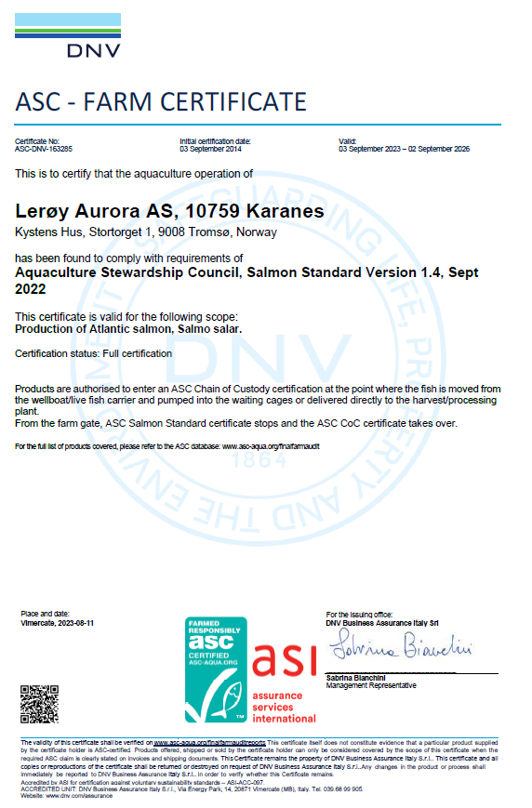
ASC rapport
Bedrift |  |  |  | Lerøy Aurora
Lokalitet |  |  |  | Karanes
Lokalitetsnummer |  |  |  | 10759
ASC status |  |  |  | Sertifisert
Sertifiseringsdato (førstegangs) |  |  |  | 2014-09-03
Re-Sertifiseringsdato |  |  |  | 2020-09-03
Sertifikat gyldig til |  |  |  | 2026-09-02
Produksjonsstart |  |  |  | Sep-22
Produksjonsslutt |  |  |  | Sep-23
Siste oppdatering |  |  |  | 2024-01-09
EUL 13G |  |  |  | -2.91%
EUL 15G |  |  |  | -5.20%
EUL 16G |  |  |  | -1.10%
EUL 16G (prosjekt Gourtesjohka, Dåvøya og Karanes) |  |  |  | -1.30%
EUL 18 G |  |  |  | 0.50%
EUL 18 G (prosjekt Karanes og Dåvøya) |  |  |  | 0.70%
EUL 20G Karanes |  |  |  | -3.10%
EUL 22G |  |  |  | 1.80% |  |  | Type predator
Mistanke om uidentifisert agens |  |  |  | - |  |  | Fiskemåke/Common gull (Larus canus)
Påvisning av OIE-meldepliktig sykdom |  |  |  | - |  |  | Gråmåke/European herring gull (Larus argentatus)
Antall rømt fisk |  |  |  | 0 |  |  | Kråke/Hooded crow (Corvus cornix)
 |  |  |  |  |  |  | Ravn/ Raven (Corvus corax)
 |  |  |  |  |  |  | Skarv/ European shag (Phalacrocorax aristotelis)
Predatorer* |  |  |  |  |  |  | Ærfugl/Common eider (Somateria mollissima)
Måned | Måke | Kråke | Ravn | Skarv | annet | Totalt | Stokkand/Mallard (Anas platyrhynchos)
Sep-22 | 0 | 0 | 0 | 0 | 0 | 0 | Makrellterne/Common tern (Sterna hirundo)
Oct-22 | 0 | 0 | 0 | 0 | 0 | 0 | Rødnebbterne/Arctic tern (Sterna paradisaea)
Nov-22 | 0 | 0 | 0 | 0 | 0 | 0 | Alkekonge/Little auk (Alle alle)
Dec-22 | 0 | 0 | 0 | 0 | 0 | 0
Jan-23 | 0 | 0 | 0 | 0 | 0 | 0
Feb-23 | 0 | 0 | 0 | 0 | 0 | 0
Mar-23 | 0 | 0 | 0 | 0 | 0 | 0
Apr-23 | 0 | 0 | 0 | 0 | 0 | 0
May-23 | 0 | 0 | 0 | 0 | 0 | 0
Jun-23 | 0 | 0 | 0 | 0 | 0 | 0
Jul-23 | 0 | 0 | 0 | 0 | 0 | 0
Aug-23 | 0 | 0 | 0 | 0 | 0 | 0
Sep-23 | 0 | 0 | 0 | 0 | 0 | 0

*Predatorer (fugler) må av og til avlives på grunn av at de har satt seg fast i fuglenett eller blitt skadet på annen måte i og rundt anleggene.

Lakselus - telles og rapporteres i henhold til myndighetskrav

Oversikt BarentsWatch: |  | https://www.barentswatch.no/fiskehelse/locality/10759/2019/6

Langås 22G
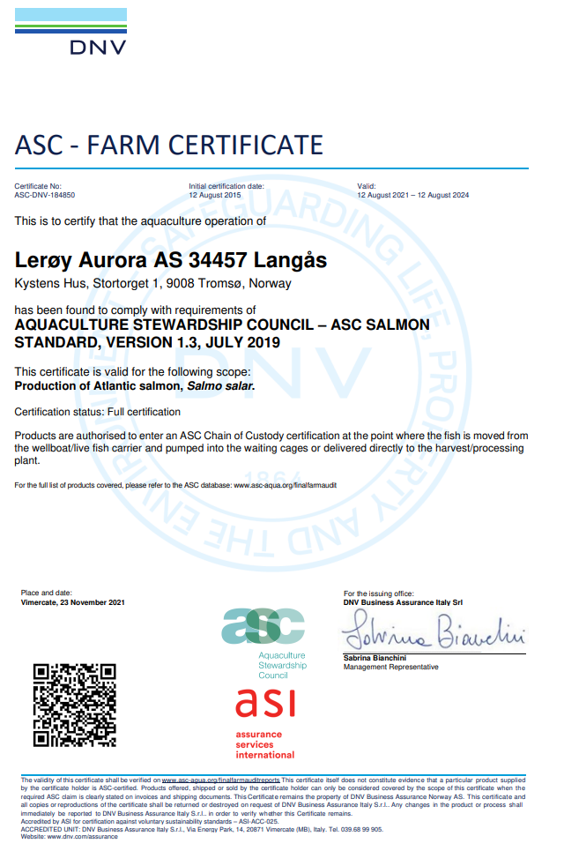
ASC rapport
Bedrift |  |  |  | Lerøy Aurora
Lokalitet |  |  |  | Langås
Lokalitetsnummer |  |  |  | 34457
ASC status |  |  |  | Sertifisert
Sertifiseringsdato |  |  |  | 2015-08-12
Resertifiseringsdato |  |  |  | 2018-08-12
Resertifiseringsdato 2 |  |  |  | 2021-08-12
Sertifikat gyldig til |  |  |  | 2024-08-12
Produksjonsstart |  |  |  | Apr-22
Produksjonsslutt |  |  |  | Aug-23
Siste oppdatering |  |  |  | 2024-01-09
EUL - prosjekt (Futnes/Langås) 14G |  |  |  | 1.30%
EUL - Langås 16G |  |  |  | -0.80%
EUL - prosjekt (Futnes/Langås) 16G |  |  |  | -1.30%
EUL - Langås 18G |  |  |  | -2.50%
EUL - prosjekt (Langås/ Mjønes) 18G |  |  |  | -1.50%
EUL - Langås 20G |  |  |  | -0.30%
EUL - Langås 22G |  |  |  | 1.80%
Mistanke om uidentifisert agens |  |  |  | -
Påvisning av OIE-meldepliktig sykdom |  |  |  | -
Antall rømt fisk |  |  |  | 0

Predatorer*
Måned | Måke | Kråke | Ravn | Skarv | annet | Totalt | Type predator
Apr-22 | 0 | 0 | 0 | 0 | 0 | 0 | Fiskemåke/Common gull (Larus canus)
May-22 | 0 | 0 | 0 | 0 | 0 | 0 | Gråmåke/European herring gull (Larus argentatus)
Jun-22 | 0 | 0 | 0 | 0 | 0 | 0 | Kråke/Hooded crow (Corvus cornix)
Jul-22 | 0 | 0 | 0 | 0 | 0 | 0 | Ravn/ Raven (Corvus corax)
Aug-22 | 0 | 0 | 0 | 0 | 0 | 0 | Skarv/ European shag (Phalacrocorax aristotelis)
Sep-22 | 0 | 0 | 0 | 0 | 0 | 0 | Ærfugl/Common eider (Somateria mollissima)
Oct-22 | 0 | 0 | 0 | 0 | 0 | 0 | Stokkand/Mallard (Anas platyrhynchos)
Nov-22 | 0 | 0 | 0 | 0 | 0 | 0 | Makrellterne/Common tern (Sterna hirundo)
Dec-22 | 0 | 0 | 0 | 0 | 0 | 0 | Rødnebbterne/Arctic tern (Sterna paradisaea)
Jan-23 | 0 | 0 | 0 | 0 | 0 | 0 | Alkekonge/Little auk (Alle alle)
Feb-23 | 0 | 0 | 0 | 0 | 0 | 0
Mar-23 | 0 | 0 | 0 | 0 | 0 | 0
Apr-23 | 0 | 0 | 0 | 0 | 0 | 0
May-23 | 0 | 0 | 0 | 0 | 0 | 0
Jun-23 | 0 | 0 | 0 | 0 | 0 | 0

*Predatorer (fugler) må av og til avlives på grunn av at de har satt seg fast i fuglenett eller blitt skadet på annen måte i og rundt anleggene.

Lakselus - telles og rapporteres i henhold til myndighetskrav

Oversikt BarentsWatch |  | https://www.barentswatch.no/fiskehelse/locality/34457/2019/6

Tussøya 21G
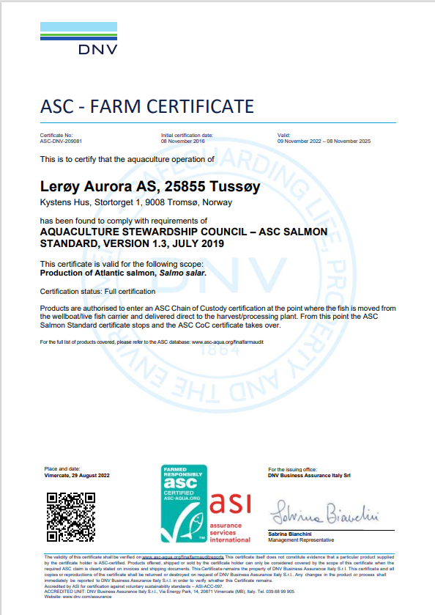
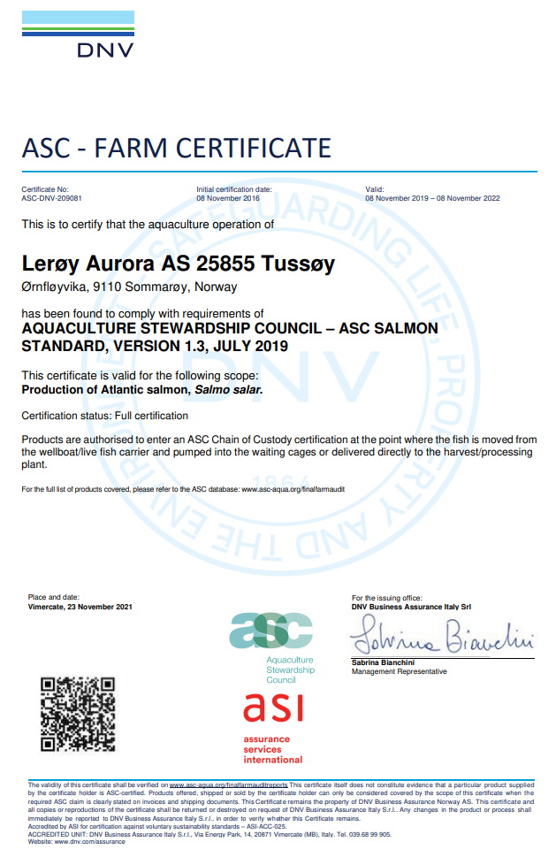
ASC rapport
Bedrift |  |  |  | Lerøy Aurora
Lokalitet |  |  |  | Tussøy
Lokalitetsnummer |  |  |  | 25855
ASC status |  |  |  | Sertifisert
Sertifiseringsdato |  |  |  | 2016-11-08
Resertifisering |  |  |  | 2019-11-08
Produksjonsstart |  |  |  | Nov-21
Produksjonsslutt |  |  |  | Apr-23
Siste oppdatering |  |  |  | 2024-01-09
EUL forrige generasjon 15G |  |  |  | -0.60%
EUL 17G Tussøy |  |  |  | 0.3%
EUL 17G prosjekt (Tussøy og Angstauren) |  |  |  | 1.10%
EUL 21G |  |  |  | 1.10%
Mistanke om uidentifisert agens |  |  |  | -
Påvisning av OIE-meldepliktig sykdom |  |  |  | -
Antall rømt fisk |  |  |  | 0

Predatorer*
Måned | Måke | Kråke | Ravn | Skarv | annet | Totalt
Nov-21 | 0 | 0 | 0 | 0 | 0 | 0 | Type predator
Dec-21 | 0 | 0 | 0 | 0 | 0 | 0 | Fiskemåke/Common gull (Larus canus)
Jan-22 | 0 | 0 | 0 | 0 | 0 | 0 | Gråmåke/European herring gull (Larus argentatus)
Feb-22 | 0 | 0 | 0 | 0 | 0 | 0 | Kråke/Hooded crow (Corvus cornix)
Mar-22 | 0 | 0 | 0 | 0 | 0 | 0 | Ravn/ Raven (Corvus corax)
Apr-22 | 0 | 0 | 0 | 0 | 0 | 0 | Skarv/ European shag (Phalacrocorax aristotelis)
May-22 | 0 | 0 | 0 | 0 | 0 | 0 | Ærfugl/Common eider (Somateria mollissima)
Jun-22 | 0 | 0 | 0 | 0 | 0 | 0 | Stokkand/Mallard (Anas platyrhynchos)
Jul-22 | 0 | 0 | 0 | 0 | 0 | 0 | Makrellterne/Common tern (Sterna hirundo)
Aug-22 | 0 | 0 | 0 | 0 | 0 | 0 | Rødnebbterne/Arctic tern (Sterna paradisaea)
Sep-22 | 0 | 0 | 0 | 0 | 0 | 0 | Alkekonge/Little auk (Alle alle)
Oct-22 | 0 | 0 | 0 | 0 | 0 | 0
Nov-22 | 0 | 0 | 0 | 0 | 0 | 0
Dec-22 | 0 | 0 | 0 | 0 | 0 | 0
Jan-23 | 0 | 0 | 0 | 0 | 0 | 0

*Predatorer (fugler) må av og til avlives på grunn av at de har satt seg fast i fuglenett eller blitt skadet på annen måte i og rundt anleggene.

Lakselus - telles og rapporteres i henhold til myndighetskrav

Oversikt BarentsWatch: |  | https://www.barentswatch.no/fiskehelse/locality/25855/2019/6

Glimbukta 21G
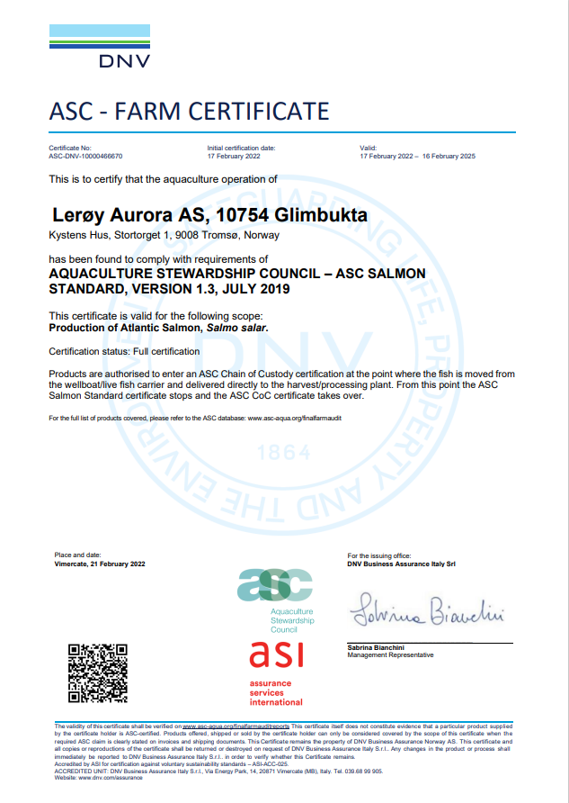
ASC rapport
Bedrift |  |  |  | Lerøy Aurora
Lokalitet |  |  |  | Glimbukta
Lokalitetsnummer |  |  |  | 10754
ASC status |  |  |  | 2022-02-17
Resertifisering
Sertifiseringsdato |  |  |  | 2022-02-17
Produksjonsstart |  |  |  | 2021-11-19 | Splitt fra Strandmo
Siste produksjonsslutt |  |  |  | 2022-07-25
Siste oppdatering |  |  |  | 2024-01-09
EUL 13G |  |  |  | -7.60%
EUL 13G (Prosjekt Glimma, Strandmo, Årøya) |  |  |  | 0.3%
EUL 21G Glimbukta |  |  |  | 7.60%
EUL 21G (Prosjekt Glimbukta, Strandmo) |  |  |  | 6.50%
Mistanke om uidentifisert agens |  |  |  | -
Påvisning av OIE-meldepliktig sykdom |  |  |  | -
Antall rømt fisk |  |  |  | 0
 |  |  |  |  |  |  | Type predator
 |  |  |  |  |  |  | Fiskemåke/Common gull (Larus canus)
Predatorer* |  |  |  |  |  |  | Gråmåke/European herring gull (Larus argentatus)
Måned | Måke | Kråke | Ravn | Skarv | annet | Totalt | Kråke/Hooded crow (Corvus cornix)
Nov-21 | 0 | 0 | 0 | 0 | 0 | 0 | Ravn/ Raven (Corvus corax)
Dec-21 | 0 | 0 | 0 | 0 | 0 | 0 | Skarv/ European shag (Phalacrocorax aristotelis)
Jan-22 | 0 | 0 | 0 | 0 | 0 | 0 | Ærfugl/Common eider (Somateria mollissima)
Feb-22 | 0 | 0 | 0 | 0 | 0 | 0 | Stokkand/Mallard (Anas platyrhynchos)
Mar-22 | 0 | 0 | 0 | 0 | 0 | 0 | Makrellterne/Common tern (Sterna hirundo)
Apr-22 | 0 | 0 | 0 | 0 | 0 | 0 | Rødnebbterne/Arctic tern (Sterna paradisaea)
May-22 | 0 | 0 | 0 | 0 | 0 | 0 | Alkekonge/Little auk (Alle alle)
Jun-22 | 0 | 0 | 0 | 0 | 0 | 0
Jul-22 | 0 | 0 | 0 | 0 | 0 | 0

*Predatorer (fugler) må av og til avlives på grunn av at de har satt seg fast i fuglenett eller blitt skadet på annen måte i og rundt anleggene.

Lakselus - telles og rapporteres i henhold til myndighetskrav

Oversikt BarentsWatch: |  | https://www.barentswatch.no/fiskehelse/locality/10754

Kågen 21G
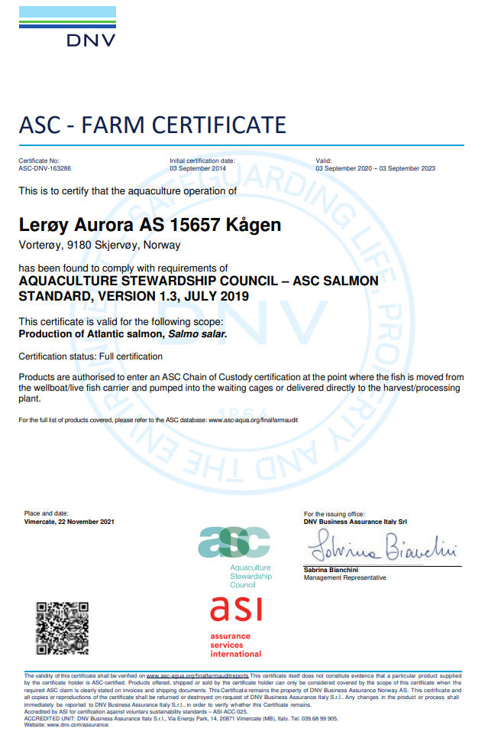
ASC rapport
Bedrift |  |  |  | Lerøy Aurora
Lokalitet |  |  |  | Kågen
Lokalitetsnummer |  |  |  | 15657
ASC status |  |  |  | Sertifisert
Sertifiseringsdato |  |  |  | 2014-09-03
Resertifisering |  |  |  | 2020-09-03
Gyldighet sertifikat |  |  |  | 2023-09-03
Produksjonsstart |  |  |  | Jul-21
Produksjonsslutt |  |  |  | Nov-22
Siste oppdatering |  |  |  | 2024-01-09
EUL 15G |  |  |  | 1.00%
EUL 15G (prosjekt Kågen/Skarvestein) |  |  |  | 1.70%
EUL 17G (prosjekt Årøya/Kågen/Kåvika) |  |  |  | 1.70%
EUL 17G prosjekt, kun Årøya (1 merd)) |  |  |  | 0.40%
EUL 17G (Prosjekt, kun Kågen) |  |  |  | -0.90%
EUL 19G Kågen |  |  |  | -1.20%
EUL 19G prosjekt (Kågen/ Gourtesjohka/ Skarvestein) |  |  |  | -1.20%
EUL 21G Kågen |  |  |  | -2.10%
Mistanke om uidentifisert agens |  |  |  | -
Påvisning av OIE-meldepliktig sykdom |  |  |  | -
Antall rømt fisk |  |  |  | 0

Predatorer*
Kågen | Måke | Kråke | Ravn | Skarv | annet | Totalt
Jun-21 | 0 | 0 | 0 | 0 | 0 | 0
Jul-21 | 0 | 0 | 0 | 0 | 0 | 0
Aug-21 | 4 | 0 | 0 | 0 | 2 (Arctic tern) | 6
Sep-21 | 4 | 0 | 0 | 0 | 0 | 4
Oct-21 | 0 | 0 | 0 | 0 | 0 | 0 | Type predator
Nov-21 | 0 | 0 | 0 | 0 | 0 | 0 | Fiskemåke/Common gull (Larus canus)
Dec-21 | 0 | 0 | 0 | 0 | 0 | 0 | Gråmåke/European herring gull (Larus argentatus)
Jan-22 | 0 | 0 | 0 | 0 | 0 | 0 | Kråke/Hooded crow (Corvus cornix)
Feb-22 | 0 | 0 | 0 | 0 | 0 | 0 | Ravn/ Raven (Corvus corax)
Mar-22 | 0 | 0 | 0 | 0 | 0 | 0 | Skarv/ European shag (Phalacrocorax aristotelis)
Apr-22 | 0 | 0 | 0 | 0 | 0 | 0 | Ærfugl/Common eider (Somateria mollissima)
May-22 | 0 | 0 | 0 | 0 | 0 | 0 | Stokkand/Mallard (Anas platyrhynchos)
Jun-22 | 0 | 0 | 0 | 0 | 0 | 0 | Makrellterne/Common tern (Sterna hirundo)
Jul-22 | 1 | 0 | 0 | 0 | 0 | 1 | Rødnebbterne/Arctic tern (Sterna paradisaea)
Aug-22 | 0 | 0 | 0 | 0 | 0 | 0 | Alkekonge/Little auk (Alle alle)
Sep-22 | 0 | 0 | 0 | 0 | 0 | 0
Oct-22 | 0 | 0 | 0 | 0 | 0 | 0
Nov-22 | 0 | 0 | 0 | 0 | 0 | 0

*Predatorer (fugler) må av og til avlives på grunn av at de har satt seg fast i fuglenett eller blitt skadet på annen måte i og rundt anleggene.

Lakselus - telles og rapporteres i henhold til myndighetskrav

Oversikt BarentsWatch: |  | https://www.barentswatch.no/fiskehelse/locality/15657/2019/6

Oterfjorden 20G
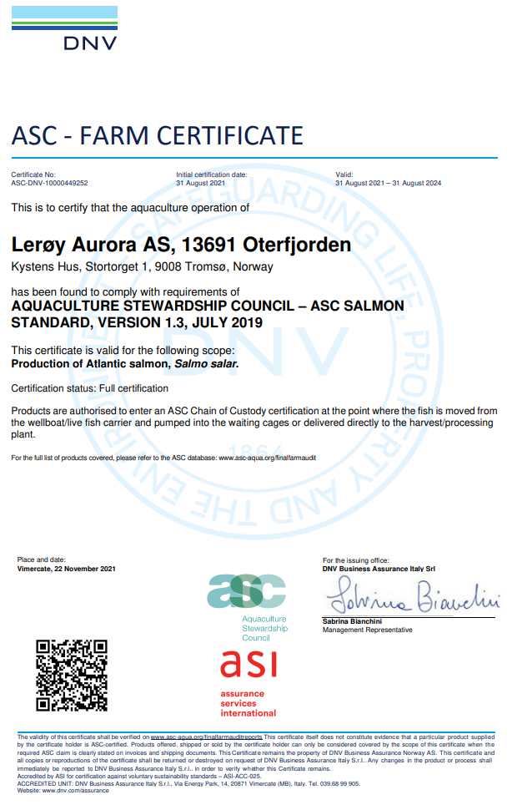
ASC rapport
Bedrift |  |  |  | Lerøy Aurora
Lokalitet |  |  |  | Oterfjorden
Lokalitetsnummer |  |  |  | 13691
ASC status |  |  |  | Sertifisert
Sertifiseringsdato |  |  |  | 2021-08-31
Resertifiseringsdato
Produksjonsstart |  |  |  | May-21
Produksjonsslutt |  |  |  | Oct-21
Siste oppdatering |  |  |  | 2024-01-09
EUL 13G Oterfjorden |  |  |  | -0.80%
EUL 13G prosjekt (Oterfjorden/ Storbukt) |  |  |  | -1.00%
EUL 20G |  |  |  | 0.40%
Mistanke om uidentifisert agens |  |  |  | - |  |  | Type predator
Påvisning av OIE-meldepliktig sykdom |  |  |  | - |  |  | Fiskemåke/Common gull (Larus canus)
Antall rømt fisk |  |  |  | 0 |  |  | Gråmåke/European herring gull (Larus argentatus)
 |  |  |  |  |  |  | Kråke/Hooded crow (Corvus cornix)
Måned | Måke | Kråke | Ravn | Skarv | annet | Totalt | Ravn/ Raven (Corvus corax)
May-21 | 0 | 0 | 0 | 0 | 0 | 0 | Skarv/ European shag (Phalacrocorax aristotelis)
Jun-21 | 0 | 0 | 0 | 0 | 0 | 0 | Ærfugl/Common eider (Somateria mollissima)
Jul-21 | 0 | 0 | 0 | 0 | 0 | 0 | Stokkand/Mallard (Anas platyrhynchos)
Aug-21 | 0 | 0 | 0 | 0 | 0 | 0 | Makrellterne/Common tern (Sterna hirundo)
Sep-21 | 0 | 0 | 0 | 0 | 0 | 0 | Rødnebbterne/Arctic tern (Sterna paradisaea)
Oct-21 | 0 | 0 | 0 | 0 | 0 | 0 | Alkekonge/Little auk (Alle alle)
Nov-21 | 0 | 0 | 0 | 0 | 0 | 0

*Predatorer (fugler) må av og til avlives på grunn av at de har satt seg fast i fuglenett eller blitt skadet på annen måte i og rundt anleggene.

Lakselus - telles og rapporteres i henhold til myndighetskrav

Oversikt BarentsWatch: |  | https://www.barentswatch.no/fiskehelse/locality/13691/2021/17

Latvika 20G
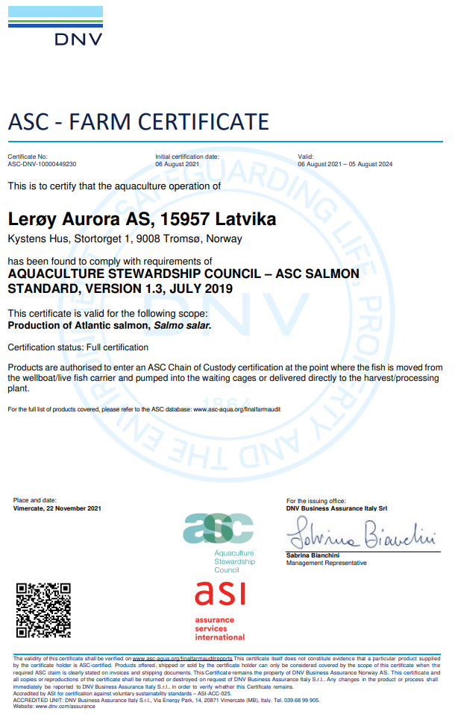
ASC rapport
Bedrift |  |  |  | Lerøy Aurora
Lokalitet |  |  |  | Latvika
Lokalitetsnummer |  |  |  | 15957
ASC status |  |  |  | Sertifisert
Sertifiseringsdato |  |  |  | 2021-08-06
Resertifiseringsdato
Produksjonsstart |  |  |  | May-20
Produksjonsslutt |  |  |  | Dec-21
Siste oppdatering |  |  |  | 2024-01-09
EUL 17G Latvika |  |  |  | 0.40%
EUL 17G prosjekt (Latvika/ Storbukt) |  |  |  | -2.00%
EUL Latvika 20G |  |  |  | 0.30%
Mistanke om uidentifisert agens |  |  |  | -
Påvisning av OIE-meldepliktig sykdom |  |  |  | -
Antall rømt fisk |  |  |  | 0

Måned | Måke | Kråke | Ravn | Skarv | annet | Totalt
May-20 | 0 | 0 | 0 | 0 | 0 | 0
Jun-20 | 0 | 0 | 0 | 0 | 0 | 0
Jul-20 | 0 | 0 | 0 | 0 | 0 | 0
Aug-20 | 0 | 0 | 0 | 0 | 0 | 0 | Type predator
Sep-20 | 0 | 0 | 0 | 0 | 0 | 0 | Fiskemåke/Common gull (Larus canus)
Oct-20 | 0 | 0 | 0 | 0 | 0 | 0 | Gråmåke/European herring gull (Larus argentatus)
Nov-20 | 0 | 0 | 0 | 0 | 0 | 0 | Kråke/Hooded crow (Corvus cornix)
Dec-20 | 0 | 0 | 0 | 0 | 0 | 0 | Ravn/ Raven (Corvus corax)
Jan-21 | 0 | 0 | 0 | 0 | 0 | 0 | Skarv/ European shag (Phalacrocorax aristotelis)
Feb-21 | 0 | 0 | 0 | 0 | 0 | 0 | Ærfugl/Common eider (Somateria mollissima)
Mar-21 | 0 | 0 | 0 | 0 | 0 | 0 | Stokkand/Mallard (Anas platyrhynchos)
Apr-21 | 0 | 0 | 0 | 0 | 0 | 0 | Makrellterne/Common tern (Sterna hirundo)
May-21 | 0 | 0 | 0 | 0 | 0 | 0 | Rødnebbterne/Arctic tern (Sterna paradisaea)
Jun-21 | 0 | 0 | 0 | 0 | 0 | 0 | Alkekonge/Little auk (Alle alle)
Jul-21 | 0 | 0 | 0 | 0 | 0 | 0
Aug-21 | 0 | 0 | 0 | 0 | 0 | 0
Sep-21 | 0 | 0 | 0 | 0 | 0 | 0
Oct-21 | 0 | 0 | 0 | 0 | 0 | 0
Nov-21 | 0 | 0 | 0 | 0 | 0 | 0
Dec-21 | 0 | 0 | 0 | 0 | 0 | 0

Lakselus - telles og rapporteres i henhold til myndighetskrav

Oversikt BarentsWatch: |  | Latvika (15957) - Lokaliteter | Fiskehelse - BarentsWatch

Årøya 20G

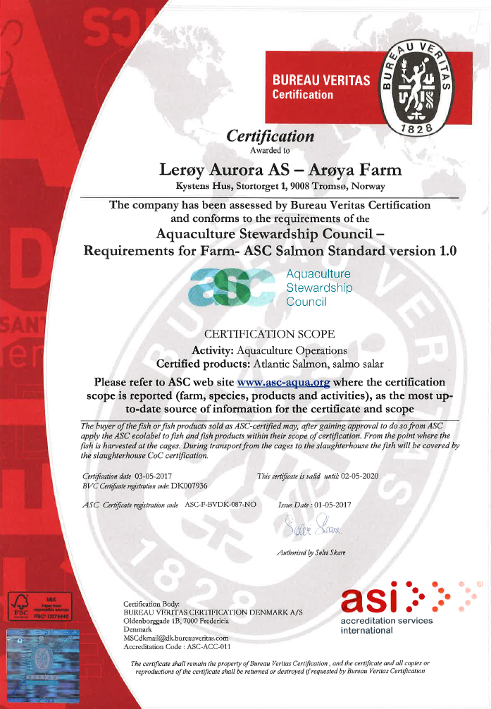
ASC rapport
Bedrift |  |  |  | Lerøy Aurora
Lokalitet |  |  |  | Årøya
Lokalitetsnummer |  |  |  | 29476
ASC status |  |  |  | Sertifisert
Sertifiseringsdato førstegangs |  |  |  | 2014-02-03
Sertifiseringsdato resertifisering |  |  |  | 2017-05-03
Sertifiseringsdato resertifisering |  |  |  | 2020-06-26
Sertifikat gyldig til |  |  |  | 2023-06-25
Produksjonsstart |  |  |  | 2020-03-05
Produksjonsslutt |  |  |  | Sep-21
Siste oppdatering |  |  |  | 2024-01-09
EUL - 14G (prosjekt) |  |  |  | -1.50%
EUL - 17G (prosjekt Årøya, Kågen og Kåvika) |  |  |  | 1.70%
EUL - 17G (kun en merd) |  |  |  | 0.40%
EUL - 18G (prosjekt Årøya, Skarvestein og Kåvika) |  |  |  | 0.80%
EUL - 19G (all fisk flyttet til Vorterøya og Follesøy) |  |  |  | -0.20%
EUL - 20G |  |  |  | 0.30%
Mistanke om uidentifisert agens |  |  |  | -
Påvisning av OIE-meldepliktig sykdom |  |  |  | -
Antall rømt fisk |  |  |  | 0

Predatorer*
Måned | Måke | Kråke | Ravn | Skarv | annet | Totalt
Mar-20 | 0 | 0 | 0 | 0 | 0 | 0
Apr-20 | 0 | 0 | 0 | 0 | 0 | 0
May-20 | 0 | 0 | 0 | 0 | 0 | 0 | Type predator
Jun-20 | 0 | 0 | 0 | 0 | 0 | 0 | Fiskemåke/Common gull (Larus canus)
Jul-20 | 0 | 0 | 0 | 0 | 0 | 0 | Gråmåke/European herring gull (Larus argentatus)
Aug-20 | 0 | 0 | 0 | 0 | 0 | 0 | Kråke/Hooded crow (Corvus cornix)
Sep-20 | 0 | 0 | 0 | 0 | 0 | 0 | Ravn/ Raven (Corvus corax)
Oct-20 | 0 | 0 | 0 | 0 | 0 | 0 | Skarv/ European shag (Phalacrocorax aristotelis)
Nov-20 | 0 | 0 | 0 | 0 | 0 | 0 | Ærfugl/Common eider (Somateria mollissima)
Dec-20 | 0 | 0 | 0 | 0 | 0 | 0 | Stokkand/Mallard (Anas platyrhynchos)
Jan-21 | 0 | 0 | 0 | 0 | 0 | 0 | Makrellterne/Common tern (Sterna hirundo)
Feb-21 | 0 | 0 | 0 | 1 | 0 | 1 | Rødnebbterne/Arctic tern (Sterna paradisaea)
Mar-21 | 0 | 0 | 0 | 0 | 0 | 0 | Alkekonge/Little auk (Alle alle)
Apr-21 | 0 | 0 | 0 | 0 | 0 | 0
May-21 | 0 | 0 | 0 | 0 | 0 | 0
Jun-21 | 0 | 0 | 0 | 0 | 0 | 0
Jul-21 | 0 | 0 | 0 | 0 | 0 | 0
Aug-21 | 0 | 0 | 0 | 0 | 0 | 0
Sep-21 | 0 | 0 | 0 | 0 | 0 | 0

*Predatorer (fugler) må av og til avlives på grunn av at de har satt seg fast i fuglenett eller blitt skadet på annen måte i og rundt anleggene.

Lakselus - telles og rapporteres i henhold til myndighetskrav

Oversikt BarentsWatch: |  | https://www.barentswatch.no/fiskehelse/locality/10735/2019/6

Sessøya 20G
ASC rapport
Bedrift |  |  |  | Lerøy Aurora
Lokalitet |  |  |  | Sessøya
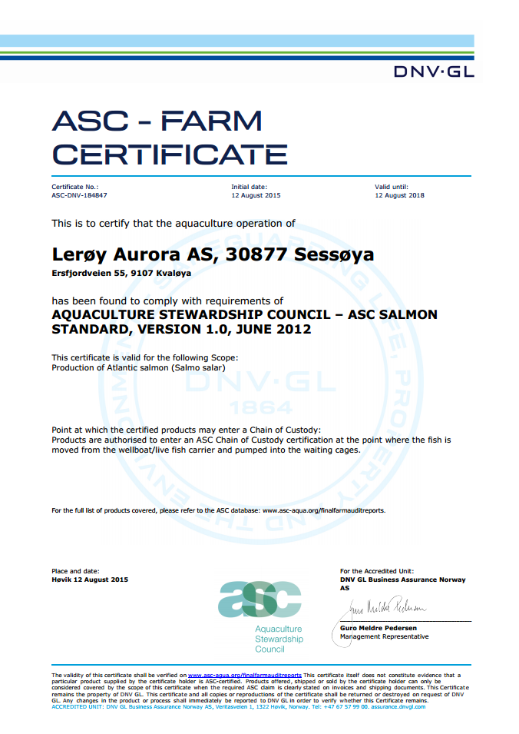
Lokalitetsnummer |  |  |  | 30877
ASC status |  |  |  | Sertifisert
Sertifiseringsdato førstegangs |  |  |  | 2015-08-12
Resertifiseringsdato |  |  |  | 2018-08-12
Resertifiseringsdato 2 |  |  |  | 2021-08-12
Sertifikat gyldig til |  |  |  | 2024-08-12
Produksjonsstart |  |  |  | Apr-20
Produksjonsslutt |  |  |  | Oct-21
Siste oppdatering |  |  |  | 2024-01-09
EUL 16G |  |  |  | 2.60%
EUL prosjekt 16G (Sessøya/Klokkardalen) |  |  |  | 1.40%
EUL 18G (lokalitet Sessøya og prosjekt) |  |  |  | 2.40%
EUL 20G |  |  |  | 4.40%
Mistanke om uidentifisert agens |  |  |  | -
Påvisning av OIE-meldepliktig sykdom |  |  |  | -
Antall rømt fisk |  |  |  | 0

Predatorer*
Måned | Måke | Kråke | Ravn | Skarv | annet | Totalt
Apr-20 | 0 | 0 | 0 | 0 | 0 | 0
May-20 | 0 | 0 | 0 | 0 | 0 | 0
Jun-20 | 0 | 0 | 0 | 0 | 0 | 0
Jul-20 | 0 | 0 | 0 | 0 | 0 | 0 | Type predator
Aug-20 | 0 | 0 | 0 | 0 | 0 | 0 | Fiskemåke/Common gull (Larus canus)
Sep-20 | 0 | 0 | 0 | 0 | 0 | 0 | Gråmåke/European herring gull (Larus argentatus)
Oct-20 | 0 | 0 | 0 | 0 | 0 | 0 | Kråke/Hooded crow (Corvus cornix)
Nov-20 | 0 | 0 | 0 | 0 | 0 | 0 | Ravn/ Raven (Corvus corax)
Dec-20 | 0 | 0 | 0 | 0 | 0 | 0 | Skarv/ European shag (Phalacrocorax aristotelis)
Jan-21 | 1 | 0 | 0 | 2 | 0 | 3 | Ærfugl/Common eider (Somateria mollissima)
Feb-21 | 0 | 0 | 0 | 0 | 0 | 0 | Stokkand/Mallard (Anas platyrhynchos)
Mar-21 | 0 | 0 | 0 | 0 | 0 | 0 | Makrellterne/Common tern (Sterna hirundo)
Apr-21 | 0 | 0 | 0 | 0 | 0 | 0 | Rødnebbterne/Arctic tern (Sterna paradisaea)
May-21 | 0 | 0 | 0 | 0 | 0 | 0 | Alkekonge/Little auk (Alle alle)
Jun-21 | 0 | 1 | 0 | 0 | 0 | 1
Jul-21 | 0 | 0 | 0 | 0 | 0 | 0
Aug-21 | 0 | 0 | 0 | 0 | 0 | 0
Sep-21 | 0 | 0 | 0 | 0 | 0 | 0
Oct-21 | 0 | 0 | 0 | 0 | 0 | 0

*Predatorer (fugler) må av og til avlives på grunn av at de har satt seg fast i fuglenett eller blitt skadet på annen måte i og rundt anleggene.

Lakselus - telles og rapporteres i henhold til myndighetskrav

Oversikt BarentsWatch: |  | https://www.barentswatch.no/fiskehelse/locality/10735/2019/6

Klokkardalen 20G
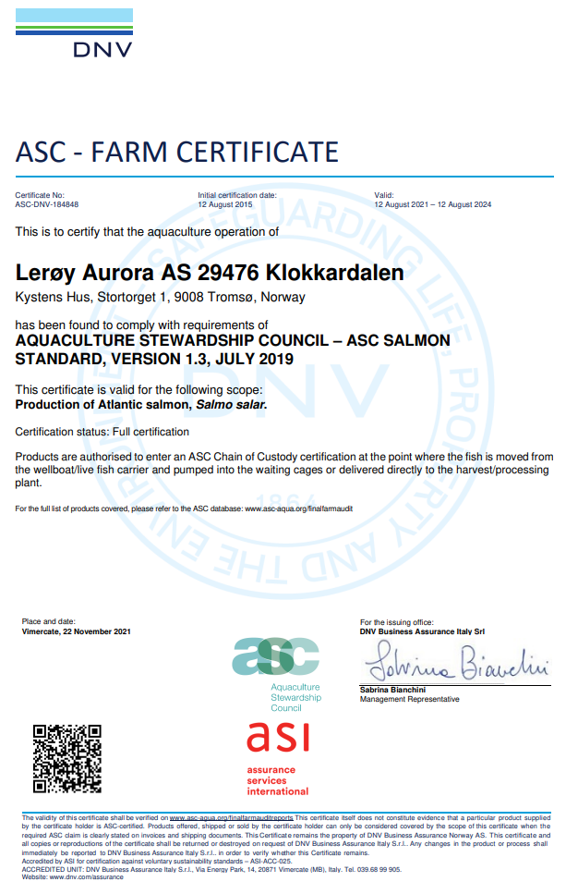
ASC rapport
Bedrift |  |  |  | Lerøy Aurora
Lokalitet |  |  |  | Klokkardalen
Lokalitetsnummer |  |  |  | 29476
ASC status |  |  |  | Sertifisert
Sertifiseringsdato |  |  |  | 2015-08-12
Resertifiseringsdato |  |  |  | 2018-08-12
Resertifiseringsdato 2 |  |  |  | 2021-08-12
Sertifikat gyldig til |  |  |  | 2024-08-12
Produksjonsstart |  |  |  | Jan-20
Produksjonsslutt |  |  |  | Sep-21
Siste oppdatering |  |  |  | 2024-01-09
EUL forrige generasjon |  |  |  | 3.40%
EUL 16G |  |  |  | -0.20%
EUL 16G prosjekt (Sessøya/Klokkardalen) |  |  |  | 2.60%
EUL 20G |  |  |  | 5.80%
Mistanke om uidentifisert agens |  |  |  | -
Påvisning av OIE-meldepliktig sykdom |  |  |  | -
Antall rømt fisk |  |  |  | 0

Predatorer*
Måned | Måke | Kråke | Ravn | Skarv | annet | Totalt
Jan-20 | 0 | 0 | 0 | 0 | 0 | 0
Feb-20 | 0 | 0 | 0 | 0 | 0 | 0
Mar-20 | 0 | 0 | 0 | 0 | 0 | 0
Apr-20 | 0 | 0 | 0 | 0 | 0 | 0
May-20 | 0 | 0 | 0 | 0 | 0 | 0
Jun-20 | 0 | 0 | 0 | 0 | 0 | 0 | Type predator
Jul-20 | 0 | 0 | 0 | 0 | 0 | 0 | Fiskemåke/Common gull (Larus canus)
Aug-20 | 0 | 0 | 0 | 0 | 0 | 0 | Gråmåke/European herring gull (Larus argentatus)
Sep-20 | 0 | 0 | 0 | 0 | 0 | 0 | Kråke/Hooded crow (Corvus cornix)
Oct-20 | 0 | 0 | 0 | 0 | 0 | 0 | Ravn/ Raven (Corvus corax)
Nov-20 | 0 | 0 | 0 | 0 | 0 | 0 | Skarv/ European shag (Phalacrocorax aristotelis)
Dec-20 | 0 | 0 | 0 | 0 | 0 | 0 | Ærfugl/Common eider (Somateria mollissima)
Jan-21 | 0 | 0 | 0 | 0 | 0 | 0 | Stokkand/Mallard (Anas platyrhynchos)
Feb-21 | 0 | 0 | 0 | 0 | 0 | 0 | Makrellterne/Common tern (Sterna hirundo)
Mar-21 | 0 | 0 | 0 | 0 | 0 | 0 | Rødnebbterne/Arctic tern (Sterna paradisaea)
Apr-21 | 0 | 0 | 0 | 0 | 0 | 0 | Alkekonge/Little auk (Alle alle)
May-21 | 0 | 0 | 0 | 0 | 0 | 0
Jun-21 | 1 | 0 | 0 | 0 | 0 | 1
Jul-21 | 0 | 0 | 0 | 0 | 0 | 0
Aug-21 | 0 | 0 | 0 | 0 | 0 | 0
Sep-21 | 0 | 0 | 0 | 0 | 0 | 0

*Predatorer (fugler) må av og til avlives på grunn av at de har satt seg fast i fuglenett eller blitt skadet på annen måte i og rundt anleggene.

Lakselus - telles og rapporteres i henhold til myndighetskrav

Oversikt lakselus: |  | https://www.barentswatch.no/fiskehelse/locality/29476/2020/9

